REL. FOTOGRÁFICO
 |  |  | RELATÓRIO DE EVIDÊNCIAS FOTOGRÁFICAS - LT

REGIONAL |  | BCB |  | TIPO DE INSPEÇÃO | RS1 | TENSÃO |  | 69KV
DESCRIÇÃO DA LINHA |  | PERITORÓ / BACABAL C1 |  | ORDEM DE INSPEÇÃO | 6000245189 | KM DA LINHA |  | 53.75
RELATÓRIO DE EVIDÊNCIAS FOTOGRÁFICAS
REGISTRO CENÁRIO ANTES |  |  |  |  | REGISTRO CENÁRIO DEPOIS
CÓDIGO DO DEFEITO | SUBGRUPO | DESCRIÇÃO DO DEFEITO |  | SERVIÇO A REALIZAR | OBSERVAÇÃO | PRIRIDADE | ESTRUTURA/Nº DA ESTRUTURA | DATA DA CORREÇÃO

IS16 | POLIMÉRICO | MUITO CHAMUSCADO - POLIMÉRICO |  | SUBSTITUIR ISOLADOR | PROXIMO A BR316 | P2 | YS1-9 / 4
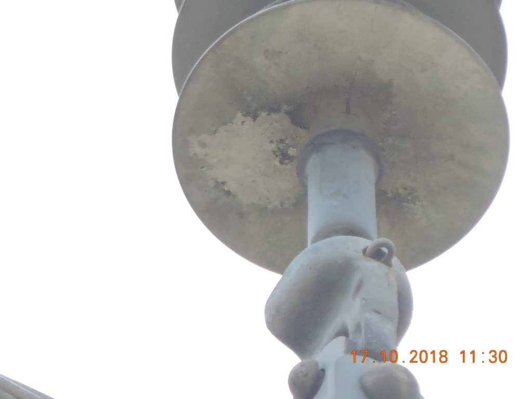 ENQUADRAR A FOTO À ESSE ESPAÇO, OBEDECENDO AS DIMENSÕES. Para inserir e configurar a foto, siga as orientações que se encontram no campo passo-a-passo, caso esteja oculto, clique no [2] ao lado da coluna A do cabeçalho para reexibir. |  |  |  |  | ENQUADRAR A FOTO À ESSE ESPAÇO, OBEDECENDO AS DIMENSÕES. Para inserir e configurar a foto, siga as orientações que se encontram no campo passo-a-passo, caso esteja oculto, clique no [2] ao lado da coluna A do cabeçalho para reexibir.

REGISTRO CENÁRIO ANTES |  |  |  |  | REGISTRO CENÁRIO DEPOIS
CÓDIGO DO DEFEITO | SUBGRUPO | DESCRIÇÃO DO DEFEITO |  | SERVIÇO A REALIZAR | OBSERVAÇÃO | PRIRIDADE | ESTRUTURA/Nº DA ESTRUTURA | DATA DA CORREÇÃO

IS16 | POLIMÉRICO | MUITO CHAMUSCADO - POLIMÉRICO |  | SUBSTITUIR ISOLADOR | PROXIMO A BR316 | P2 | YS1-9 / 5
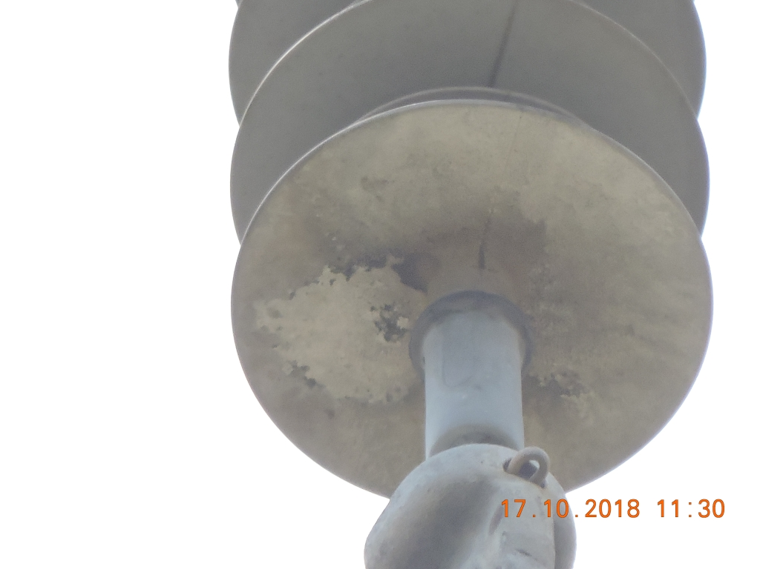 ENQUADRAR A FOTO À ESSE ESPAÇO, OBEDECENDO AS DIMENSÕES. Para inserir e configurar a foto, siga as orientações que se encontram no campo passo-a-passo, caso esteja oculto, clique no [2] ao lado da coluna A do cabeçalho para reexibir. |  |  |  |  | ENQUADRAR A FOTO À ESSE ESPAÇO, OBEDECENDO AS DIMENSÕES. Para inserir e configurar a foto, siga as orientações que se encontram no campo passo-a-passo, caso esteja oculto, clique no [2] ao lado da coluna A do cabeçalho para reexibir.

REGISTRO CENÁRIO ANTES |  |  |  |  | REGISTRO CENÁRIO DEPOIS
CÓDIGO DO DEFEITO | SUBGRUPO | DESCRIÇÃO DO DEFEITO |  | SERVIÇO A REALIZAR | OBSERVAÇÃO | PRIRIDADE | ESTRUTURA/Nº DA ESTRUTURA | DATA DA CORREÇÃO

IS16 | POLIMÉRICO | MUITO CHAMUSCADO - POLIMÉRICO |  | SUBSTITUIR ISOLADOR | PROXIMO A BR316 | P2 | YS1-10 / 1
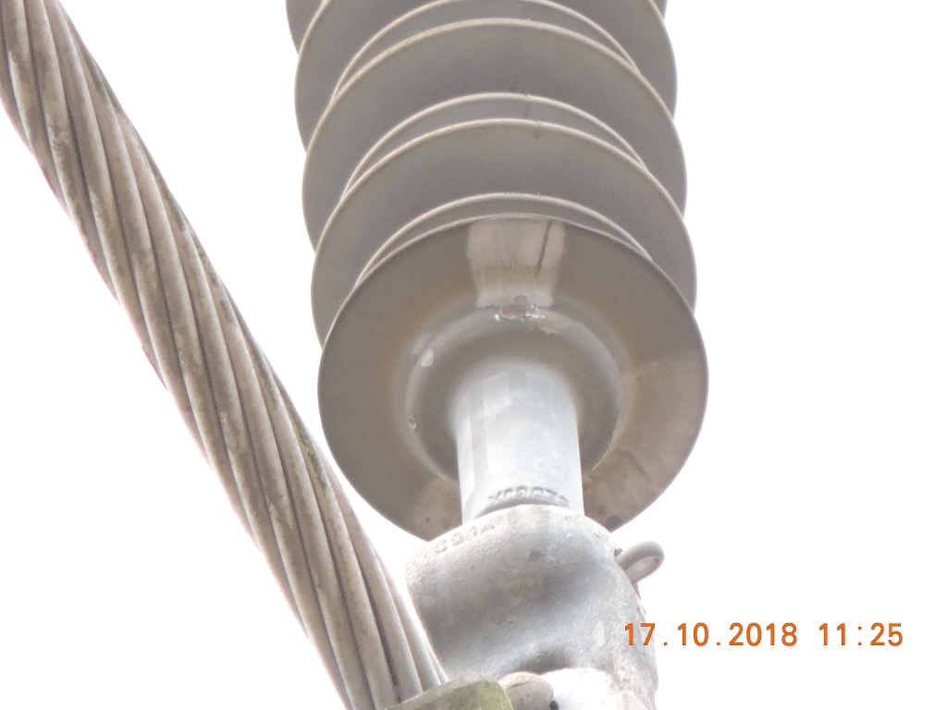 ENQUADRAR A FOTO À ESSE ESPAÇO, OBEDECENDO AS DIMENSÕES. Para inserir e configurar a foto, siga as orientações que se encontram no campo passo-a-passo, caso esteja oculto, clique no [2] ao lado da coluna A do cabeçalho para reexibir. |  |  |  |  | ENQUADRAR A FOTO À ESSE ESPAÇO, OBEDECENDO AS DIMENSÕES. Para inserir e configurar a foto, siga as orientações que se encontram no campo passo-a-passo, caso esteja oculto, clique no [2] ao lado da coluna A do cabeçalho para reexibir.

REGISTRO CENÁRIO ANTES |  |  |  |  | REGISTRO CENÁRIO DEPOIS
CÓDIGO DO DEFEITO | SUBGRUPO | DESCRIÇÃO DO DEFEITO |  | SERVIÇO A REALIZAR | OBSERVAÇÃO | PRIRIDADE | ESTRUTURA/Nº DA ESTRUTURA | DATA DA CORREÇÃO

IS16 | POLIMÉRICO | MUITO CHAMUSCADO - POLIMÉRICO |  | SUBSTITUIR ISOLADOR | PROXIMO A BR316 | P2 | YS1-10 / 2
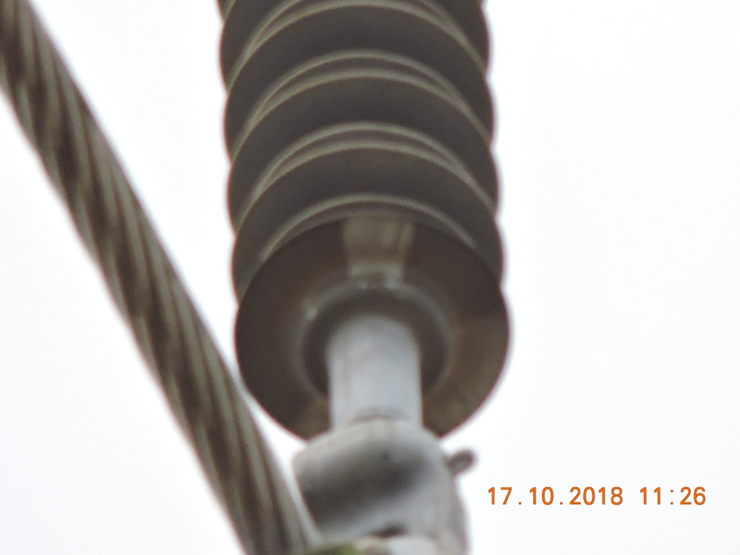 ENQUADRAR A FOTO À ESSE ESPAÇO, OBEDECENDO AS DIMENSÕES. Para inserir e configurar a foto, siga as orientações que se encontram no campo passo-a-passo, caso esteja oculto, clique no [2] ao lado da coluna A do cabeçalho para reexibir. |  |  |  |  | ENQUADRAR A FOTO À ESSE ESPAÇO, OBEDECENDO AS DIMENSÕES. Para inserir e configurar a foto, siga as orientações que se encontram no campo passo-a-passo, caso esteja oculto, clique no [2] ao lado da coluna A do cabeçalho para reexibir.

REGISTRO CENÁRIO ANTES |  |  |  |  | REGISTRO CENÁRIO DEPOIS
CÓDIGO DO DEFEITO | SUBGRUPO | DESCRIÇÃO DO DEFEITO |  | SERVIÇO A REALIZAR | OBSERVAÇÃO | PRIRIDADE | ESTRUTURA/Nº DA ESTRUTURA | DATA DA CORREÇÃO

ES21 | POSTE | POSTE C/ FERRAGEM EXPOSTA F1/F2 |  | ELIMINAR OXIDAÇÃO, TROCAR / RECUPERAR POSTE | RECUPERAR POSTE COM CIMENTO | A | YS1-10 / 3
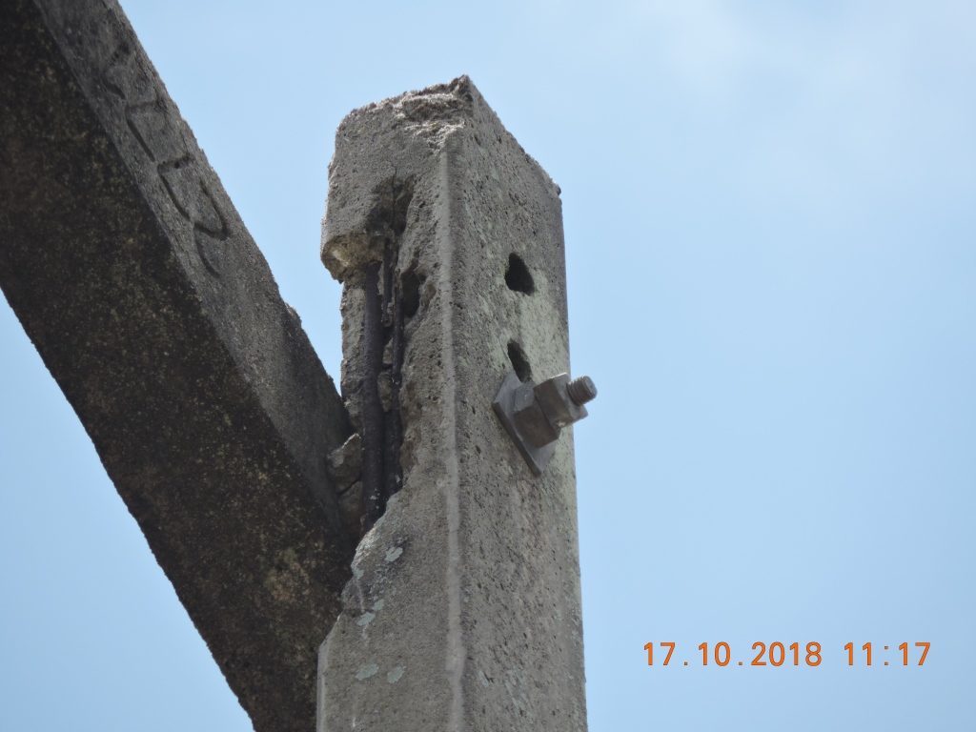 ENQUADRAR A FOTO À ESSE ESPAÇO, OBEDECENDO AS DIMENSÕES. Para inserir e configurar a foto, siga as orientações que se encontram no campo passo-a-passo, caso esteja oculto, clique no [2] ao lado da coluna A do cabeçalho para reexibir. |  |  |  |  | ENQUADRAR A FOTO À ESSE ESPAÇO, OBEDECENDO AS DIMENSÕES. Para inserir e configurar a foto, siga as orientações que se encontram no campo passo-a-passo, caso esteja oculto, clique no [2] ao lado da coluna A do cabeçalho para reexibir.

REGISTRO CENÁRIO ANTES |  |  |  |  | REGISTRO CENÁRIO DEPOIS
CÓDIGO DO DEFEITO | SUBGRUPO | DESCRIÇÃO DO DEFEITO |  | SERVIÇO A REALIZAR | OBSERVAÇÃO | PRIRIDADE | ESTRUTURA/Nº DA ESTRUTURA | DATA DA CORREÇÃO

IS16 | POLIMÉRICO | MUITO CHAMUSCADO - POLIMÉRICO |  | SUBSTITUIR ISOLADOR | 0 | P2 | YS1-17 / 4
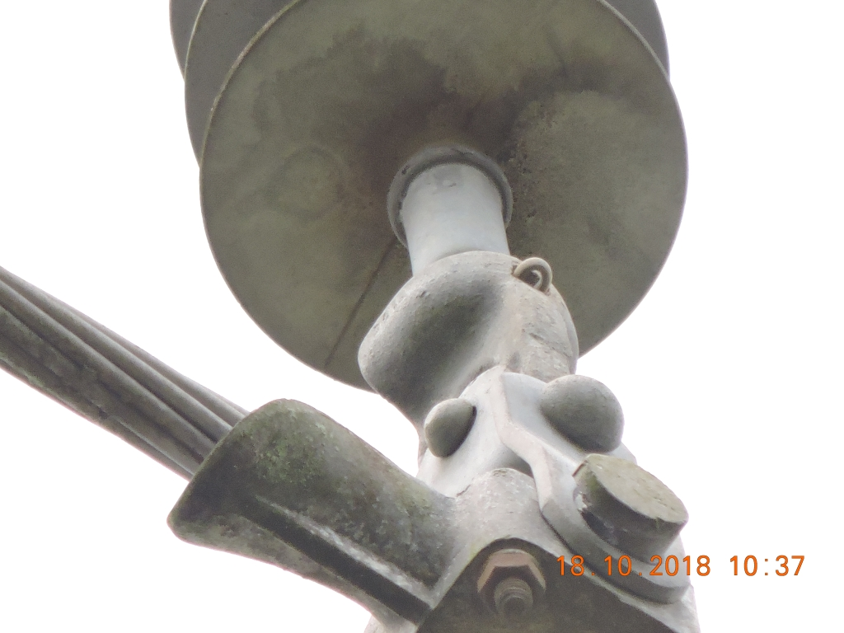 ENQUADRAR A FOTO À ESSE ESPAÇO, OBEDECENDO AS DIMENSÕES. Para inserir e configurar a foto, siga as orientações que se encontram no campo passo-a-passo, caso esteja oculto, clique no [2] ao lado da coluna A do cabeçalho para reexibir. |  |  |  |  | ENQUADRAR A FOTO À ESSE ESPAÇO, OBEDECENDO AS DIMENSÕES. Para inserir e configurar a foto, siga as orientações que se encontram no campo passo-a-passo, caso esteja oculto, clique no [2] ao lado da coluna A do cabeçalho para reexibir.

REGISTRO CENÁRIO ANTES |  |  |  |  | REGISTRO CENÁRIO DEPOIS
CÓDIGO DO DEFEITO | SUBGRUPO | DESCRIÇÃO DO DEFEITO |  | SERVIÇO A REALIZAR | OBSERVAÇÃO | PRIRIDADE | ESTRUTURA/Nº DA ESTRUTURA | DATA DA CORREÇÃO

IS16 | POLIMÉRICO | MUITO CHAMUSCADO - POLIMÉRICO |  | SUBSTITUIR ISOLADOR | 0 | P2 | YS1-17 / 5
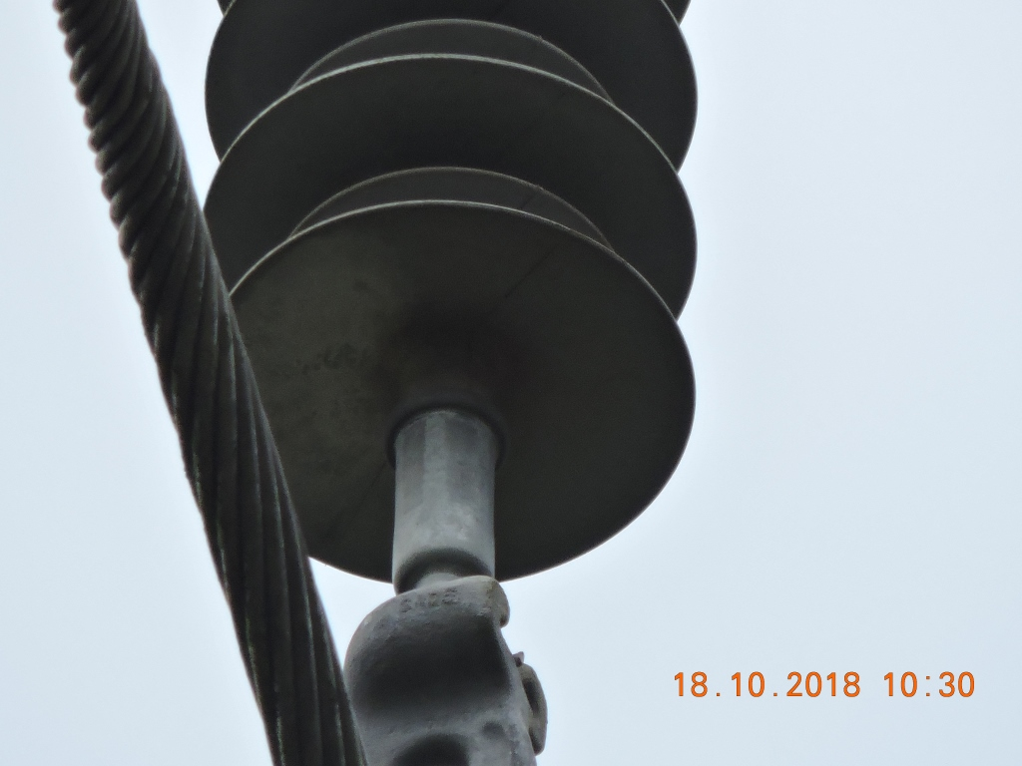 ENQUADRAR A FOTO À ESSE ESPAÇO, OBEDECENDO AS DIMENSÕES. Para inserir e configurar a foto, siga as orientações que se encontram no campo passo-a-passo, caso esteja oculto, clique no [2] ao lado da coluna A do cabeçalho para reexibir. |  |  |  |  | ENQUADRAR A FOTO À ESSE ESPAÇO, OBEDECENDO AS DIMENSÕES. Para inserir e configurar a foto, siga as orientações que se encontram no campo passo-a-passo, caso esteja oculto, clique no [2] ao lado da coluna A do cabeçalho para reexibir.

REGISTRO CENÁRIO ANTES |  |  |  |  | REGISTRO CENÁRIO DEPOIS
CÓDIGO DO DEFEITO | SUBGRUPO | DESCRIÇÃO DO DEFEITO |  | SERVIÇO A REALIZAR | OBSERVAÇÃO | PRIRIDADE | ESTRUTURA/Nº DA ESTRUTURA | DATA DA CORREÇÃO

AF01 | ÁRVORE | ÁRV. DENTRO DA FAIXA-DIST. CONDUT. > 1,5M |  | PODAR ÁRVORE | POVOADO GAVIÃO | P2 | YS1-36 / 4
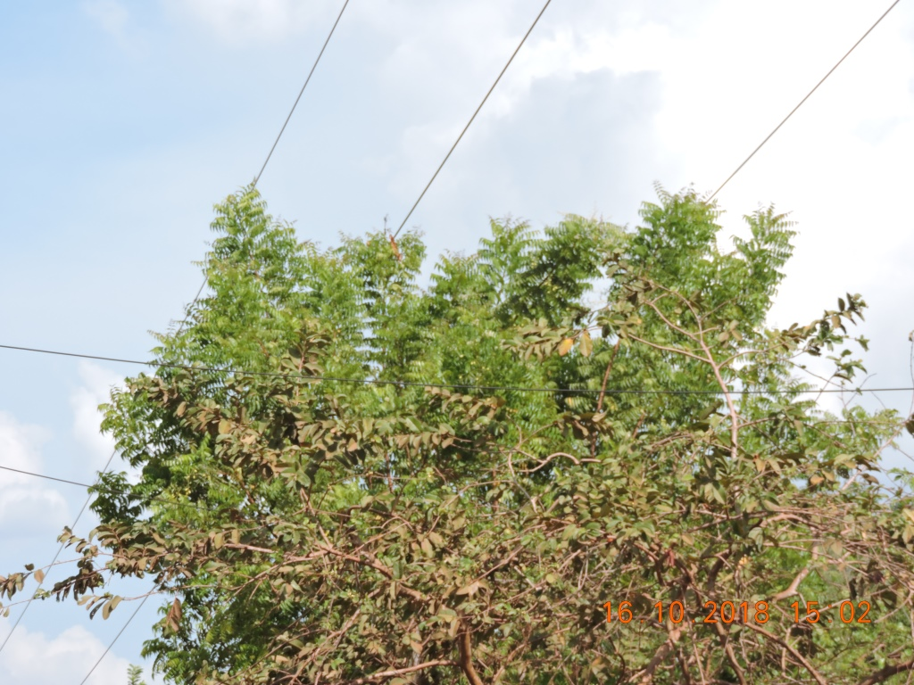 ENQUADRAR A FOTO À ESSE ESPAÇO, OBEDECENDO AS DIMENSÕES. Para inserir e configurar a foto, siga as orientações que se encontram no campo passo-a-passo, caso esteja oculto, clique no [2] ao lado da coluna A do cabeçalho para reexibir. |  |  |  |  | ENQUADRAR A FOTO À ESSE ESPAÇO, OBEDECENDO AS DIMENSÕES. Para inserir e configurar a foto, siga as orientações que se encontram no campo passo-a-passo, caso esteja oculto, clique no [2] ao lado da coluna A do cabeçalho para reexibir.

REGISTRO CENÁRIO ANTES |  |  |  |  | REGISTRO CENÁRIO DEPOIS
CÓDIGO DO DEFEITO | SUBGRUPO | DESCRIÇÃO DO DEFEITO |  | SERVIÇO A REALIZAR | OBSERVAÇÃO | PRIRIDADE | ESTRUTURA/Nº DA ESTRUTURA | DATA DA CORREÇÃO

AF01 | ÁRVORE | ÁRV. DENTRO DA FAIXA-DIST. CONDUT. > 1,5M |  | PODAR ÁRVORE | POVOADO GAVIÃO | P2 | YS1-38 / 3
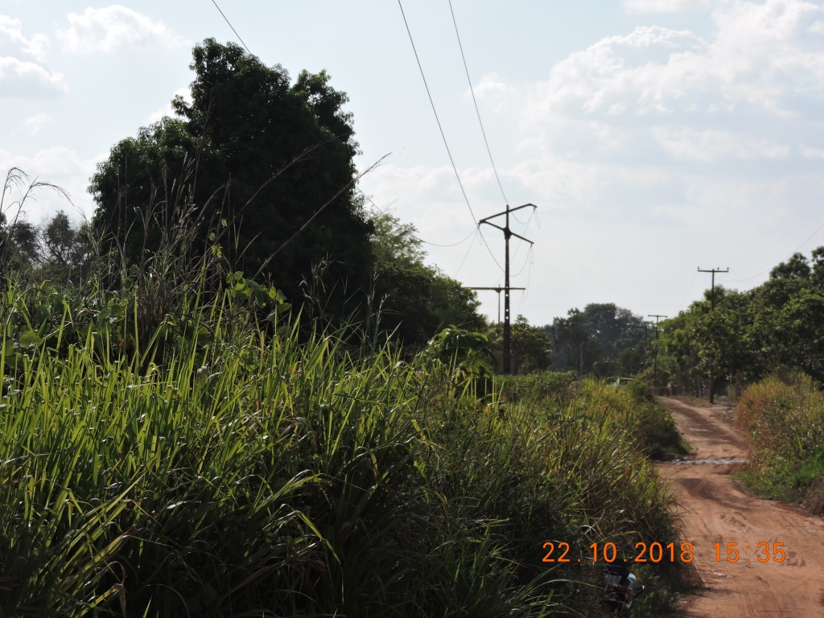 ENQUADRAR A FOTO À ESSE ESPAÇO, OBEDECENDO AS DIMENSÕES. Para inserir e configurar a foto, siga as orientações que se encontram no campo passo-a-passo, caso esteja oculto, clique no [2] ao lado da coluna A do cabeçalho para reexibir. |  |  |  |  | ENQUADRAR A FOTO À ESSE ESPAÇO, OBEDECENDO AS DIMENSÕES. Para inserir e configurar a foto, siga as orientações que se encontram no campo passo-a-passo, caso esteja oculto, clique no [2] ao lado da coluna A do cabeçalho para reexibir.

REGISTRO CENÁRIO ANTES |  |  |  |  | REGISTRO CENÁRIO DEPOIS
CÓDIGO DO DEFEITO | SUBGRUPO | DESCRIÇÃO DO DEFEITO |  | SERVIÇO A REALIZAR | OBSERVAÇÃO | PRIRIDADE | ESTRUTURA/Nº DA ESTRUTURA | DATA DA CORREÇÃO

ES19 | POSTE | POSTE C/ CASA DE ABELHAS / MARIBONDOS |  | ELIMINAR ABELHA/MARIBONDOS | POVOADO GAVIÃO | A | YAP-38 / 4
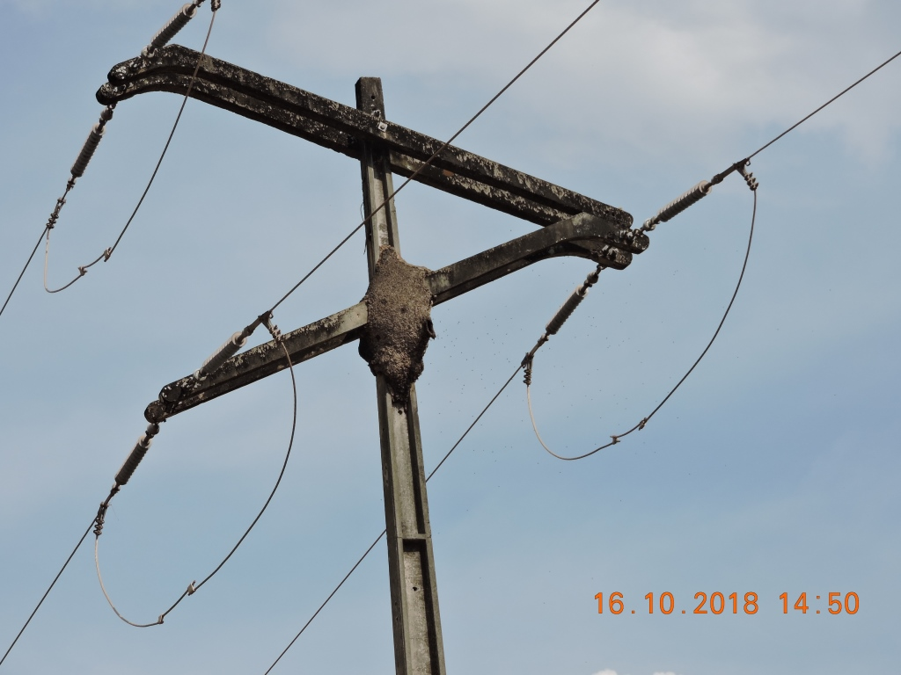 ENQUADRAR A FOTO À ESSE ESPAÇO, OBEDECENDO AS DIMENSÕES. Para inserir e configurar a foto, siga as orientações que se encontram no campo passo-a-passo, caso esteja oculto, clique no [2] ao lado da coluna A do cabeçalho para reexibir. |  |  |  |  | ENQUADRAR A FOTO À ESSE ESPAÇO, OBEDECENDO AS DIMENSÕES. Para inserir e configurar a foto, siga as orientações que se encontram no campo passo-a-passo, caso esteja oculto, clique no [2] ao lado da coluna A do cabeçalho para reexibir.

REGISTRO CENÁRIO ANTES |  |  |  |  | REGISTRO CENÁRIO DEPOIS
CÓDIGO DO DEFEITO | SUBGRUPO | DESCRIÇÃO DO DEFEITO |  | SERVIÇO A REALIZAR | OBSERVAÇÃO | PRIRIDADE | ESTRUTURA/Nº DA ESTRUTURA | DATA DA CORREÇÃO

IS16 | POLIMÉRICO | MUITO CHAMUSCADO - POLIMÉRICO |  | SUBSTITUIR ISOLADOR | POVOADO GAVIÃO | P2 | YAP-38 / 4
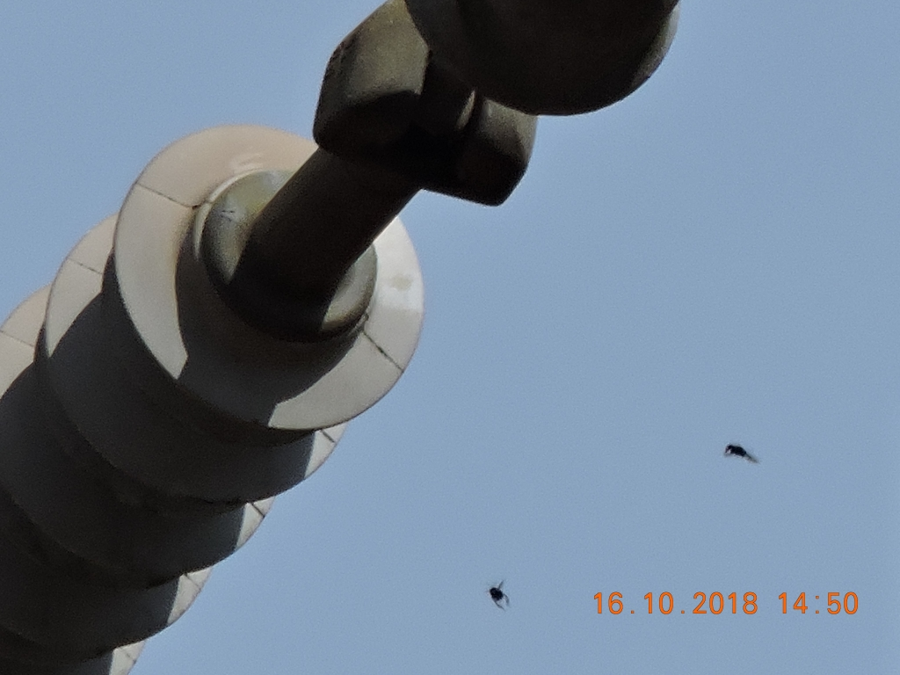 ENQUADRAR A FOTO À ESSE ESPAÇO, OBEDECENDO AS DIMENSÕES. Para inserir e configurar a foto, siga as orientações que se encontram no campo passo-a-passo, caso esteja oculto, clique no [2] ao lado da coluna A do cabeçalho para reexibir. |  |  |  |  | ENQUADRAR A FOTO À ESSE ESPAÇO, OBEDECENDO AS DIMENSÕES. Para inserir e configurar a foto, siga as orientações que se encontram no campo passo-a-passo, caso esteja oculto, clique no [2] ao lado da coluna A do cabeçalho para reexibir.

REGISTRO CENÁRIO ANTES |  |  |  |  | REGISTRO CENÁRIO DEPOIS
CÓDIGO DO DEFEITO | SUBGRUPO | DESCRIÇÃO DO DEFEITO |  | SERVIÇO A REALIZAR | OBSERVAÇÃO | PRIRIDADE | ESTRUTURA/Nº DA ESTRUTURA | DATA DA CORREÇÃO

ENQUADRAR A FOTO À ESSE ESPAÇO, OBEDECENDO AS DIMENSÕES. Para inserir e configurar a foto, siga as orientações que se encontram no campo passo-a-passo, caso esteja oculto, clique no [2] ao lado da coluna A do cabeçalho para reexibir. |  |  |  |  | ENQUADRAR A FOTO À ESSE ESPAÇO, OBEDECENDO AS DIMENSÕES. Para inserir e configurar a foto, siga as orientações que se encontram no campo passo-a-passo, caso esteja oculto, clique no [2] ao lado da coluna A do cabeçalho para reexibir.

REGISTRO CENÁRIO ANTES |  |  |  |  | REGISTRO CENÁRIO DEPOIS
CÓDIGO DO DEFEITO | SUBGRUPO | DESCRIÇÃO DO DEFEITO |  | SERVIÇO A REALIZAR | OBSERVAÇÃO | PRIRIDADE | ESTRUTURA/Nº DA ESTRUTURA | DATA DA CORREÇÃO

ENQUADRAR A FOTO À ESSE ESPAÇO, OBEDECENDO AS DIMENSÕES. Para inserir e configurar a foto, siga as orientações que se encontram no campo passo-a-passo, caso esteja oculto, clique no [2] ao lado da coluna A do cabeçalho para reexibir. |  |  |  |  | ENQUADRAR A FOTO À ESSE ESPAÇO, OBEDECENDO AS DIMENSÕES. Para inserir e configurar a foto, siga as orientações que se encontram no campo passo-a-passo, caso esteja oculto, clique no [2] ao lado da coluna A do cabeçalho para reexibir.

REGISTRO CENÁRIO ANTES |  |  |  |  | REGISTRO CENÁRIO DEPOIS
CÓDIGO DO DEFEITO | SUBGRUPO | DESCRIÇÃO DO DEFEITO |  | SERVIÇO A REALIZAR | OBSERVAÇÃO | PRIRIDADE | ESTRUTURA/Nº DA ESTRUTURA | DATA DA CORREÇÃO

ENQUADRAR A FOTO À ESSE ESPAÇO, OBEDECENDO AS DIMENSÕES. Para inserir e configurar a foto, siga as orientações que se encontram no campo passo-a-passo, caso esteja oculto, clique no [2] ao lado da coluna A do cabeçalho para reexibir. |  |  |  |  | ENQUADRAR A FOTO À ESSE ESPAÇO, OBEDECENDO AS DIMENSÕES. Para inserir e configurar a foto, siga as orientações que se encontram no campo passo-a-passo, caso esteja oculto, clique no [2] ao lado da coluna A do cabeçalho para reexibir.

REGISTRO CENÁRIO ANTES |  |  |  |  | REGISTRO CENÁRIO DEPOIS
CÓDIGO DO DEFEITO | SUBGRUPO | DESCRIÇÃO DO DEFEITO |  | SERVIÇO A REALIZAR | OBSERVAÇÃO | PRIRIDADE | ESTRUTURA/Nº DA ESTRUTURA | DATA DA CORREÇÃO

ENQUADRAR A FOTO À ESSE ESPAÇO, OBEDECENDO AS DIMENSÕES. Para inserir e configurar a foto, siga as orientações que se encontram no campo passo-a-passo, caso esteja oculto, clique no [2] ao lado da coluna A do cabeçalho para reexibir. |  |  |  |  | ENQUADRAR A FOTO À ESSE ESPAÇO, OBEDECENDO AS DIMENSÕES. Para inserir e configurar a foto, siga as orientações que se encontram no campo passo-a-passo, caso esteja oculto, clique no [2] ao lado da coluna A do cabeçalho para reexibir.

REGISTRO CENÁRIO ANTES |  |  |  |  | REGISTRO CENÁRIO DEPOIS
CÓDIGO DO DEFEITO | SUBGRUPO | DESCRIÇÃO DO DEFEITO |  | SERVIÇO A REALIZAR | OBSERVAÇÃO | PRIRIDADE | ESTRUTURA/Nº DA ESTRUTURA | DATA DA CORREÇÃO

ENQUADRAR A FOTO À ESSE ESPAÇO, OBEDECENDO AS DIMENSÕES. Para inserir e configurar a foto, siga as orientações que se encontram no campo passo-a-passo, caso esteja oculto, clique no [2] ao lado da coluna A do cabeçalho para reexibir. |  |  |  |  | ENQUADRAR A FOTO À ESSE ESPAÇO, OBEDECENDO AS DIMENSÕES. Para inserir e configurar a foto, siga as orientações que se encontram no campo passo-a-passo, caso esteja oculto, clique no [2] ao lado da coluna A do cabeçalho para reexibir.

REGISTRO CENÁRIO ANTES |  |  |  |  | REGISTRO CENÁRIO DEPOIS
CÓDIGO DO DEFEITO | SUBGRUPO | DESCRIÇÃO DO DEFEITO |  | SERVIÇO A REALIZAR | OBSERVAÇÃO | PRIRIDADE | ESTRUTURA/Nº DA ESTRUTURA | DATA DA CORREÇÃO

ENQUADRAR A FOTO À ESSE ESPAÇO, OBEDECENDO AS DIMENSÕES. Para inserir e configurar a foto, siga as orientações que se encontram no campo passo-a-passo, caso esteja oculto, clique no [2] ao lado da coluna A do cabeçalho para reexibir. |  |  |  |  | ENQUADRAR A FOTO À ESSE ESPAÇO, OBEDECENDO AS DIMENSÕES. Para inserir e configurar a foto, siga as orientações que se encontram no campo passo-a-passo, caso esteja oculto, clique no [2] ao lado da coluna A do cabeçalho para reexibir.

REGISTRO CENÁRIO ANTES |  |  |  |  | REGISTRO CENÁRIO DEPOIS
CÓDIGO DO DEFEITO | SUBGRUPO | DESCRIÇÃO DO DEFEITO |  | SERVIÇO A REALIZAR | OBSERVAÇÃO | PRIRIDADE | ESTRUTURA/Nº DA ESTRUTURA | DATA DA CORREÇÃO

ENQUADRAR A FOTO À ESSE ESPAÇO, OBEDECENDO AS DIMENSÕES. Para inserir e configurar a foto, siga as orientações que se encontram no campo passo-a-passo, caso esteja oculto, clique no [2] ao lado da coluna A do cabeçalho para reexibir. |  |  |  |  | ENQUADRAR A FOTO À ESSE ESPAÇO, OBEDECENDO AS DIMENSÕES. Para inserir e configurar a foto, siga as orientações que se encontram no campo passo-a-passo, caso esteja oculto, clique no [2] ao lado da coluna A do cabeçalho para reexibir.

REGISTRO CENÁRIO ANTES |  |  |  |  | REGISTRO CENÁRIO DEPOIS
CÓDIGO DO DEFEITO | SUBGRUPO | DESCRIÇÃO DO DEFEITO |  | SERVIÇO A REALIZAR | OBSERVAÇÃO | PRIRIDADE | ESTRUTURA/Nº DA ESTRUTURA | DATA DA CORREÇÃO

ENQUADRAR A FOTO À ESSE ESPAÇO, OBEDECENDO AS DIMENSÕES. Para inserir e configurar a foto, siga as orientações que se encontram no campo passo-a-passo, caso esteja oculto, clique no [2] ao lado da coluna A do cabeçalho para reexibir. |  |  |  |  | ENQUADRAR A FOTO À ESSE ESPAÇO, OBEDECENDO AS DIMENSÕES. Para inserir e configurar a foto, siga as orientações que se encontram no campo passo-a-passo, caso esteja oculto, clique no [2] ao lado da coluna A do cabeçalho para reexibir.

REGISTRO CENÁRIO ANTES |  |  |  |  | REGISTRO CENÁRIO DEPOIS
CÓDIGO DO DEFEITO | SUBGRUPO | DESCRIÇÃO DO DEFEITO |  | SERVIÇO A REALIZAR | OBSERVAÇÃO | PRIRIDADE | ESTRUTURA/Nº DA ESTRUTURA | DATA DA CORREÇÃO

ENQUADRAR A FOTO À ESSE ESPAÇO, OBEDECENDO AS DIMENSÕES. Para inserir e configurar a foto, siga as orientações que se encontram no campo passo-a-passo, caso esteja oculto, clique no [2] ao lado da coluna A do cabeçalho para reexibir. |  |  |  |  | ENQUADRAR A FOTO À ESSE ESPAÇO, OBEDECENDO AS DIMENSÕES. Para inserir e configurar a foto, siga as orientações que se encontram no campo passo-a-passo, caso esteja oculto, clique no [2] ao lado da coluna A do cabeçalho para reexibir.

REGISTRO CENÁRIO ANTES |  |  |  |  | REGISTRO CENÁRIO DEPOIS
CÓDIGO DO DEFEITO | SUBGRUPO | DESCRIÇÃO DO DEFEITO |  | SERVIÇO A REALIZAR | OBSERVAÇÃO | PRIRIDADE | ESTRUTURA/Nº DA ESTRUTURA | DATA DA CORREÇÃO

ENQUADRAR A FOTO À ESSE ESPAÇO, OBEDECENDO AS DIMENSÕES. Para inserir e configurar a foto, siga as orientações que se encontram no campo passo-a-passo, caso esteja oculto, clique no [2] ao lado da coluna A do cabeçalho para reexibir. |  |  |  |  | ENQUADRAR A FOTO À ESSE ESPAÇO, OBEDECENDO AS DIMENSÕES. Para inserir e configurar a foto, siga as orientações que se encontram no campo passo-a-passo, caso esteja oculto, clique no [2] ao lado da coluna A do cabeçalho para reexibir.

REGISTRO CENÁRIO ANTES |  |  |  |  | REGISTRO CENÁRIO DEPOIS
CÓDIGO DO DEFEITO | SUBGRUPO | DESCRIÇÃO DO DEFEITO |  | SERVIÇO A REALIZAR | OBSERVAÇÃO | PRIRIDADE | ESTRUTURA/Nº DA ESTRUTURA | DATA DA CORREÇÃO

 |  |  |  |  |  |  | 0
ENQUADRAR A FOTO À ESSE ESPAÇO, OBEDECENDO AS DIMENSÕES. Para inserir e configurar a foto, siga as orientações que se encontram no campo passo-a-passo, caso esteja oculto, clique no [2] ao lado da coluna A do cabeçalho para reexibir. |  |  |  |  | ENQUADRAR A FOTO À ESSE ESPAÇO, OBEDECENDO AS DIMENSÕES. Para inserir e configurar a foto, siga as orientações que se encontram no campo passo-a-passo, caso esteja oculto, clique no [2] ao lado da coluna A do cabeçalho para reexibir.

REGISTRO CENÁRIO ANTES |  |  |  |  | REGISTRO CENÁRIO DEPOIS
CÓDIGO DO DEFEITO | SUBGRUPO | DESCRIÇÃO DO DEFEITO |  | SERVIÇO A REALIZAR | OBSERVAÇÃO | PRIRIDADE | ESTRUTURA/Nº DA ESTRUTURA | DATA DA CORREÇÃO

ENQUADRAR A FOTO À ESSE ESPAÇO, OBEDECENDO AS DIMENSÕES. Para inserir e configurar a foto, siga as orientações que se encontram no campo passo-a-passo, caso esteja oculto, clique no [2] ao lado da coluna A do cabeçalho para reexibir. |  |  |  |  | ENQUADRAR A FOTO À ESSE ESPAÇO, OBEDECENDO AS DIMENSÕES. Para inserir e configurar a foto, siga as orientações que se encontram no campo passo-a-passo, caso esteja oculto, clique no [2] ao lado da coluna A do cabeçalho para reexibir.

REGISTRO CENÁRIO ANTES |  |  |  |  | REGISTRO CENÁRIO DEPOIS
CÓDIGO DO DEFEITO | SUBGRUPO | DESCRIÇÃO DO DEFEITO |  | SERVIÇO A REALIZAR | OBSERVAÇÃO | PRIRIDADE | ESTRUTURA/Nº DA ESTRUTURA | DATA DA CORREÇÃO

ENQUADRAR A FOTO À ESSE ESPAÇO, OBEDECENDO AS DIMENSÕES. Para inserir e configurar a foto, siga as orientações que se encontram no campo passo-a-passo, caso esteja oculto, clique no [2] ao lado da coluna A do cabeçalho para reexibir. |  |  |  |  | ENQUADRAR A FOTO À ESSE ESPAÇO, OBEDECENDO AS DIMENSÕES. Para inserir e configurar a foto, siga as orientações que se encontram no campo passo-a-passo, caso esteja oculto, clique no [2] ao lado da coluna A do cabeçalho para reexibir.

REGISTRO CENÁRIO ANTES |  |  |  |  | REGISTRO CENÁRIO DEPOIS
CÓDIGO DO DEFEITO | SUBGRUPO | DESCRIÇÃO DO DEFEITO |  | SERVIÇO A REALIZAR | OBSERVAÇÃO | PRIRIDADE | ESTRUTURA/Nº DA ESTRUTURA | DATA DA CORREÇÃO

 |  |  |  |  | 0
ENQUADRAR A FOTO À ESSE ESPAÇO, OBEDECENDO AS DIMENSÕES. Para inserir e configurar a foto, siga as orientações que se encontram no campo passo-a-passo, caso esteja oculto, clique no [2] ao lado da coluna A do cabeçalho para reexibir. |  |  |  |  | ENQUADRAR A FOTO À ESSE ESPAÇO, OBEDECENDO AS DIMENSÕES. Para inserir e configurar a foto, siga as orientações que se encontram no campo passo-a-passo, caso esteja oculto, clique no [2] ao lado da coluna A do cabeçalho para reexibir.

REGISTRO CENÁRIO ANTES |  |  |  |  | REGISTRO CENÁRIO DEPOIS
CÓDIGO DO DEFEITO | SUBGRUPO | DESCRIÇÃO DO DEFEITO |  | SERVIÇO A REALIZAR | OBSERVAÇÃO | PRIRIDADE | ESTRUTURA/Nº DA ESTRUTURA | DATA DA CORREÇÃO

ENQUADRAR A FOTO À ESSE ESPAÇO, OBEDECENDO AS DIMENSÕES. Para inserir e configurar a foto, siga as orientações que se encontram no campo passo-a-passo, caso esteja oculto, clique no [2] ao lado da coluna A do cabeçalho para reexibir. |  |  |  |  | ENQUADRAR A FOTO À ESSE ESPAÇO, OBEDECENDO AS DIMENSÕES. Para inserir e configurar a foto, siga as orientações que se encontram no campo passo-a-passo, caso esteja oculto, clique no [2] ao lado da coluna A do cabeçalho para reexibir.

REGISTRO CENÁRIO ANTES |  |  |  |  | REGISTRO CENÁRIO DEPOIS
CÓDIGO DO DEFEITO | SUBGRUPO | DESCRIÇÃO DO DEFEITO |  | SERVIÇO A REALIZAR | OBSERVAÇÃO | PRIRIDADE | ESTRUTURA/Nº DA ESTRUTURA | DATA DA CORREÇÃO

ENQUADRAR A FOTO À ESSE ESPAÇO, OBEDECENDO AS DIMENSÕES. Para inserir e configurar a foto, siga as orientações que se encontram no campo passo-a-passo, caso esteja oculto, clique no [2] ao lado da coluna A do cabeçalho para reexibir. |  |  |  |  | ENQUADRAR A FOTO À ESSE ESPAÇO, OBEDECENDO AS DIMENSÕES. Para inserir e configurar a foto, siga as orientações que se encontram no campo passo-a-passo, caso esteja oculto, clique no [2] ao lado da coluna A do cabeçalho para reexibir.

REGISTRO CENÁRIO ANTES |  |  |  |  | REGISTRO CENÁRIO DEPOIS
CÓDIGO DO DEFEITO | SUBGRUPO | DESCRIÇÃO DO DEFEITO |  | SERVIÇO A REALIZAR | OBSERVAÇÃO | PRIRIDADE | ESTRUTURA/Nº DA ESTRUTURA | DATA DA CORREÇÃO

 |  |  |  |  |  |  | 0
ENQUADRAR A FOTO À ESSE ESPAÇO, OBEDECENDO AS DIMENSÕES. Para inserir e configurar a foto, siga as orientações que se encontram no campo passo-a-passo, caso esteja oculto, clique no [2] ao lado da coluna A do cabeçalho para reexibir. |  |  |  |  | ENQUADRAR A FOTO À ESSE ESPAÇO, OBEDECENDO AS DIMENSÕES. Para inserir e configurar a foto, siga as orientações que se encontram no campo passo-a-passo, caso esteja oculto, clique no [2] ao lado da coluna A do cabeçalho para reexibir.

REGISTRO CENÁRIO ANTES |  |  |  |  | REGISTRO CENÁRIO DEPOIS
CÓDIGO DO DEFEITO | SUBGRUPO | DESCRIÇÃO DO DEFEITO |  | SERVIÇO A REALIZAR | OBSERVAÇÃO | PRIRIDADE | ESTRUTURA/Nº DA ESTRUTURA | DATA DA CORREÇÃO

ENQUADRAR A FOTO À ESSE ESPAÇO, OBEDECENDO AS DIMENSÕES. Para inserir e configurar a foto, siga as orientações que se encontram no campo passo-a-passo, caso esteja oculto, clique no [2] ao lado da coluna A do cabeçalho para reexibir. |  |  |  |  | ENQUADRAR A FOTO À ESSE ESPAÇO, OBEDECENDO AS DIMENSÕES. Para inserir e configurar a foto, siga as orientações que se encontram no campo passo-a-passo, caso esteja oculto, clique no [2] ao lado da coluna A do cabeçalho para reexibir.

REGISTRO CENÁRIO ANTES |  |  |  |  | REGISTRO CENÁRIO DEPOIS
CÓDIGO DO DEFEITO | SUBGRUPO | DESCRIÇÃO DO DEFEITO |  | SERVIÇO A REALIZAR | OBSERVAÇÃO | PRIRIDADE | ESTRUTURA/Nº DA ESTRUTURA | DATA DA CORREÇÃO

ENQUADRAR A FOTO À ESSE ESPAÇO, OBEDECENDO AS DIMENSÕES. Para inserir e configurar a foto, siga as orientações que se encontram no campo passo-a-passo, caso esteja oculto, clique no [2] ao lado da coluna A do cabeçalho para reexibir. |  |  |  |  | ENQUADRAR A FOTO À ESSE ESPAÇO, OBEDECENDO AS DIMENSÕES. Para inserir e configurar a foto, siga as orientações que se encontram no campo passo-a-passo, caso esteja oculto, clique no [2] ao lado da coluna A do cabeçalho para reexibir.

REGISTRO CENÁRIO ANTES |  |  |  |  | REGISTRO CENÁRIO DEPOIS
CÓDIGO DO DEFEITO | SUBGRUPO | DESCRIÇÃO DO DEFEITO |  | SERVIÇO A REALIZAR | OBSERVAÇÃO | PRIRIDADE | ESTRUTURA/Nº DA ESTRUTURA | DATA DA CORREÇÃO

ENQUADRAR A FOTO À ESSE ESPAÇO, OBEDECENDO AS DIMENSÕES. Para inserir e configurar a foto, siga as orientações que se encontram no campo passo-a-passo, caso esteja oculto, clique no [2] ao lado da coluna A do cabeçalho para reexibir. |  |  |  |  | ENQUADRAR A FOTO À ESSE ESPAÇO, OBEDECENDO AS DIMENSÕES. Para inserir e configurar a foto, siga as orientações que se encontram no campo passo-a-passo, caso esteja oculto, clique no [2] ao lado da coluna A do cabeçalho para reexibir.

REGISTRO CENÁRIO ANTES |  |  |  |  | REGISTRO CENÁRIO DEPOIS
CÓDIGO DO DEFEITO | SUBGRUPO | DESCRIÇÃO DO DEFEITO |  | SERVIÇO A REALIZAR | OBSERVAÇÃO | PRIRIDADE | ESTRUTURA/Nº DA ESTRUTURA | DATA DA CORREÇÃO

ENQUADRAR A FOTO À ESSE ESPAÇO, OBEDECENDO AS DIMENSÕES. Para inserir e configurar a foto, siga as orientações que se encontram no campo passo-a-passo, caso esteja oculto, clique no [2] ao lado da coluna A do cabeçalho para reexibir. |  |  |  |  | ENQUADRAR A FOTO À ESSE ESPAÇO, OBEDECENDO AS DIMENSÕES. Para inserir e configurar a foto, siga as orientações que se encontram no campo passo-a-passo, caso esteja oculto, clique no [2] ao lado da coluna A do cabeçalho para reexibir.

REGISTRO CENÁRIO ANTES |  |  |  |  | REGISTRO CENÁRIO DEPOIS
CÓDIGO DO DEFEITO | SUBGRUPO | DESCRIÇÃO DO DEFEITO |  | SERVIÇO A REALIZAR | OBSERVAÇÃO | PRIRIDADE | ESTRUTURA/Nº DA ESTRUTURA | DATA DA CORREÇÃO

ENQUADRAR A FOTO À ESSE ESPAÇO, OBEDECENDO AS DIMENSÕES. Para inserir e configurar a foto, siga as orientações que se encontram no campo passo-a-passo, caso esteja oculto, clique no [2] ao lado da coluna A do cabeçalho para reexibir. |  |  |  |  | ENQUADRAR A FOTO À ESSE ESPAÇO, OBEDECENDO AS DIMENSÕES. Para inserir e configurar a foto, siga as orientações que se encontram no campo passo-a-passo, caso esteja oculto, clique no [2] ao lado da coluna A do cabeçalho para reexibir.

REGISTRO CENÁRIO ANTES |  |  |  |  | REGISTRO CENÁRIO DEPOIS
CÓDIGO DO DEFEITO | SUBGRUPO | DESCRIÇÃO DO DEFEITO |  | SERVIÇO A REALIZAR | OBSERVAÇÃO | PRIRIDADE | ESTRUTURA/Nº DA ESTRUTURA | DATA DA CORREÇÃO

ENQUADRAR A FOTO À ESSE ESPAÇO, OBEDECENDO AS DIMENSÕES. Para inserir e configurar a foto, siga as orientações que se encontram no campo passo-a-passo, caso esteja oculto, clique no [2] ao lado da coluna A do cabeçalho para reexibir. |  |  |  |  | ENQUADRAR A FOTO À ESSE ESPAÇO, OBEDECENDO AS DIMENSÕES. Para inserir e configurar a foto, siga as orientações que se encontram no campo passo-a-passo, caso esteja oculto, clique no [2] ao lado da coluna A do cabeçalho para reexibir.

REGISTRO CENÁRIO ANTES |  |  |  |  | REGISTRO CENÁRIO DEPOIS
CÓDIGO DO DEFEITO | SUBGRUPO | DESCRIÇÃO DO DEFEITO |  | SERVIÇO A REALIZAR | OBSERVAÇÃO | PRIRIDADE | ESTRUTURA/Nº DA ESTRUTURA | DATA DA CORREÇÃO

ENQUADRAR A FOTO À ESSE ESPAÇO, OBEDECENDO AS DIMENSÕES. Para inserir e configurar a foto, siga as orientações que se encontram no campo passo-a-passo, caso esteja oculto, clique no [2] ao lado da coluna A do cabeçalho para reexibir. |  |  |  |  | ENQUADRAR A FOTO À ESSE ESPAÇO, OBEDECENDO AS DIMENSÕES. Para inserir e configurar a foto, siga as orientações que se encontram no campo passo-a-passo, caso esteja oculto, clique no [2] ao lado da coluna A do cabeçalho para reexibir.

REGISTRO CENÁRIO ANTES |  |  |  |  | REGISTRO CENÁRIO DEPOIS
CÓDIGO DO DEFEITO | SUBGRUPO | DESCRIÇÃO DO DEFEITO |  | SERVIÇO A REALIZAR | OBSERVAÇÃO | PRIRIDADE | ESTRUTURA/Nº DA ESTRUTURA | DATA DA CORREÇÃO

ENQUADRAR A FOTO À ESSE ESPAÇO, OBEDECENDO AS DIMENSÕES. Para inserir e configurar a foto, siga as orientações que se encontram no campo passo-a-passo, caso esteja oculto, clique no [2] ao lado da coluna A do cabeçalho para reexibir. |  |  |  |  | ENQUADRAR A FOTO À ESSE ESPAÇO, OBEDECENDO AS DIMENSÕES. Para inserir e configurar a foto, siga as orientações que se encontram no campo passo-a-passo, caso esteja oculto, clique no [2] ao lado da coluna A do cabeçalho para reexibir.

REGISTRO CENÁRIO ANTES |  |  |  |  | REGISTRO CENÁRIO DEPOIS
CÓDIGO DO DEFEITO | SUBGRUPO | DESCRIÇÃO DO DEFEITO |  | SERVIÇO A REALIZAR | OBSERVAÇÃO | PRIRIDADE | ESTRUTURA/Nº DA ESTRUTURA | DATA DA CORREÇÃO

 |  |  |  |  |  |  | 0
ENQUADRAR A FOTO À ESSE ESPAÇO, OBEDECENDO AS DIMENSÕES. Para inserir e configurar a foto, siga as orientações que se encontram no campo passo-a-passo, caso esteja oculto, clique no [2] ao lado da coluna A do cabeçalho para reexibir. |  |  |  |  | ENQUADRAR A FOTO À ESSE ESPAÇO, OBEDECENDO AS DIMENSÕES. Para inserir e configurar a foto, siga as orientações que se encontram no campo passo-a-passo, caso esteja oculto, clique no [2] ao lado da coluna A do cabeçalho para reexibir.

REGISTRO CENÁRIO ANTES |  |  |  |  | REGISTRO CENÁRIO DEPOIS
CÓDIGO DO DEFEITO | SUBGRUPO | DESCRIÇÃO DO DEFEITO |  | SERVIÇO A REALIZAR | OBSERVAÇÃO | PRIRIDADE | ESTRUTURA/Nº DA ESTRUTURA | DATA DA CORREÇÃO

ENQUADRAR A FOTO À ESSE ESPAÇO, OBEDECENDO AS DIMENSÕES. Para inserir e configurar a foto, siga as orientações que se encontram no campo passo-a-passo, caso esteja oculto, clique no [2] ao lado da coluna A do cabeçalho para reexibir. |  |  |  |  | ENQUADRAR A FOTO À ESSE ESPAÇO, OBEDECENDO AS DIMENSÕES. Para inserir e configurar a foto, siga as orientações que se encontram no campo passo-a-passo, caso esteja oculto, clique no [2] ao lado da coluna A do cabeçalho para reexibir.

REGISTRO CENÁRIO ANTES |  |  |  |  | REGISTRO CENÁRIO DEPOIS
CÓDIGO DO DEFEITO | SUBGRUPO | DESCRIÇÃO DO DEFEITO |  | SERVIÇO A REALIZAR | OBSERVAÇÃO | PRIRIDADE | ESTRUTURA/Nº DA ESTRUTURA | DATA DA CORREÇÃO

ENQUADRAR A FOTO À ESSE ESPAÇO, OBEDECENDO AS DIMENSÕES. Para inserir e configurar a foto, siga as orientações que se encontram no campo passo-a-passo, caso esteja oculto, clique no [2] ao lado da coluna A do cabeçalho para reexibir. |  |  |  |  | ENQUADRAR A FOTO À ESSE ESPAÇO, OBEDECENDO AS DIMENSÕES. Para inserir e configurar a foto, siga as orientações que se encontram no campo passo-a-passo, caso esteja oculto, clique no [2] ao lado da coluna A do cabeçalho para reexibir.

REGISTRO CENÁRIO ANTES |  |  |  |  | REGISTRO CENÁRIO DEPOIS
CÓDIGO DO DEFEITO | SUBGRUPO | DESCRIÇÃO DO DEFEITO |  | SERVIÇO A REALIZAR | OBSERVAÇÃO | PRIRIDADE | ESTRUTURA/Nº DA ESTRUTURA | DATA DA CORREÇÃO

ENQUADRAR A FOTO À ESSE ESPAÇO, OBEDECENDO AS DIMENSÕES. Para inserir e configurar a foto, siga as orientações que se encontram no campo passo-a-passo, caso esteja oculto, clique no [2] ao lado da coluna A do cabeçalho para reexibir. |  |  |  |  | ENQUADRAR A FOTO À ESSE ESPAÇO, OBEDECENDO AS DIMENSÕES. Para inserir e configurar a foto, siga as orientações que se encontram no campo passo-a-passo, caso esteja oculto, clique no [2] ao lado da coluna A do cabeçalho para reexibir.

REGISTRO CENÁRIO ANTES |  |  |  |  | REGISTRO CENÁRIO DEPOIS
CÓDIGO DO DEFEITO | SUBGRUPO | DESCRIÇÃO DO DEFEITO |  | SERVIÇO A REALIZAR | OBSERVAÇÃO | PRIRIDADE | ESTRUTURA/Nº DA ESTRUTURA | DATA DA CORREÇÃO

ENQUADRAR A FOTO À ESSE ESPAÇO, OBEDECENDO AS DIMENSÕES. Para inserir e configurar a foto, siga as orientações que se encontram no campo passo-a-passo, caso esteja oculto, clique no [2] ao lado da coluna A do cabeçalho para reexibir. |  |  |  |  | ENQUADRAR A FOTO À ESSE ESPAÇO, OBEDECENDO AS DIMENSÕES. Para inserir e configurar a foto, siga as orientações que se encontram no campo passo-a-passo, caso esteja oculto, clique no [2] ao lado da coluna A do cabeçalho para reexibir.

REGISTRO CENÁRIO ANTES |  |  |  |  | REGISTRO CENÁRIO DEPOIS
CÓDIGO DO DEFEITO | SUBGRUPO | DESCRIÇÃO DO DEFEITO |  | SERVIÇO A REALIZAR | OBSERVAÇÃO | PRIRIDADE | ESTRUTURA/Nº DA ESTRUTURA | DATA DA CORREÇÃO

ENQUADRAR A FOTO À ESSE ESPAÇO, OBEDECENDO AS DIMENSÕES. Para inserir e configurar a foto, siga as orientações que se encontram no campo passo-a-passo, caso esteja oculto, clique no [2] ao lado da coluna A do cabeçalho para reexibir. |  |  |  |  | ENQUADRAR A FOTO À ESSE ESPAÇO, OBEDECENDO AS DIMENSÕES. Para inserir e configurar a foto, siga as orientações que se encontram no campo passo-a-passo, caso esteja oculto, clique no [2] ao lado da coluna A do cabeçalho para reexibir.

REGISTRO CENÁRIO ANTES |  |  |  |  | REGISTRO CENÁRIO DEPOIS
CÓDIGO DO DEFEITO | SUBGRUPO | DESCRIÇÃO DO DEFEITO |  | SERVIÇO A REALIZAR | OBSERVAÇÃO | PRIRIDADE | ESTRUTURA/Nº DA ESTRUTURA | DATA DA CORREÇÃO

ENQUADRAR A FOTO À ESSE ESPAÇO, OBEDECENDO AS DIMENSÕES. Para inserir e configurar a foto, siga as orientações que se encontram no campo passo-a-passo, caso esteja oculto, clique no [2] ao lado da coluna A do cabeçalho para reexibir. |  |  |  |  | ENQUADRAR A FOTO À ESSE ESPAÇO, OBEDECENDO AS DIMENSÕES. Para inserir e configurar a foto, siga as orientações que se encontram no campo passo-a-passo, caso esteja oculto, clique no [2] ao lado da coluna A do cabeçalho para reexibir.

REGISTRO CENÁRIO ANTES |  |  |  |  | REGISTRO CENÁRIO DEPOIS
CÓDIGO DO DEFEITO | SUBGRUPO | DESCRIÇÃO DO DEFEITO |  | SERVIÇO A REALIZAR | OBSERVAÇÃO | PRIRIDADE | ESTRUTURA/Nº DA ESTRUTURA | DATA DA CORREÇÃO

ENQUADRAR A FOTO À ESSE ESPAÇO, OBEDECENDO AS DIMENSÕES. Para inserir e configurar a foto, siga as orientações que se encontram no campo passo-a-passo, caso esteja oculto, clique no [2] ao lado da coluna A do cabeçalho para reexibir. |  |  |  |  | ENQUADRAR A FOTO À ESSE ESPAÇO, OBEDECENDO AS DIMENSÕES. Para inserir e configurar a foto, siga as orientações que se encontram no campo passo-a-passo, caso esteja oculto, clique no [2] ao lado da coluna A do cabeçalho para reexibir.

REGISTRO CENÁRIO ANTES |  |  |  |  | REGISTRO CENÁRIO DEPOIS
CÓDIGO DO DEFEITO | SUBGRUPO | DESCRIÇÃO DO DEFEITO |  | SERVIÇO A REALIZAR | OBSERVAÇÃO | PRIRIDADE | ESTRUTURA/Nº DA ESTRUTURA | DATA DA CORREÇÃO

ENQUADRAR A FOTO À ESSE ESPAÇO, OBEDECENDO AS DIMENSÕES. Para inserir e configurar a foto, siga as orientações que se encontram no campo passo-a-passo, caso esteja oculto, clique no [2] ao lado da coluna A do cabeçalho para reexibir. |  |  |  |  | ENQUADRAR A FOTO À ESSE ESPAÇO, OBEDECENDO AS DIMENSÕES. Para inserir e configurar a foto, siga as orientações que se encontram no campo passo-a-passo, caso esteja oculto, clique no [2] ao lado da coluna A do cabeçalho para reexibir.

REGISTRO CENÁRIO ANTES |  |  |  |  | REGISTRO CENÁRIO DEPOIS
CÓDIGO DO DEFEITO | SUBGRUPO | DESCRIÇÃO DO DEFEITO |  | SERVIÇO A REALIZAR | OBSERVAÇÃO | PRIRIDADE | ESTRUTURA/Nº DA ESTRUTURA | DATA DA CORREÇÃO

ENQUADRAR A FOTO À ESSE ESPAÇO, OBEDECENDO AS DIMENSÕES. Para inserir e configurar a foto, siga as orientações que se encontram no campo passo-a-passo, caso esteja oculto, clique no [2] ao lado da coluna A do cabeçalho para reexibir. |  |  |  |  | ENQUADRAR A FOTO À ESSE ESPAÇO, OBEDECENDO AS DIMENSÕES. Para inserir e configurar a foto, siga as orientações que se encontram no campo passo-a-passo, caso esteja oculto, clique no [2] ao lado da coluna A do cabeçalho para reexibir.

REGISTRO CENÁRIO ANTES |  |  |  |  | REGISTRO CENÁRIO DEPOIS
CÓDIGO DO DEFEITO | SUBGRUPO | DESCRIÇÃO DO DEFEITO |  | SERVIÇO A REALIZAR | OBSERVAÇÃO | PRIRIDADE | ESTRUTURA/Nº DA ESTRUTURA | DATA DA CORREÇÃO

ENQUADRAR A FOTO À ESSE ESPAÇO, OBEDECENDO AS DIMENSÕES. Para inserir e configurar a foto, siga as orientações que se encontram no campo passo-a-passo, caso esteja oculto, clique no [2] ao lado da coluna A do cabeçalho para reexibir. |  |  |  |  | ENQUADRAR A FOTO À ESSE ESPAÇO, OBEDECENDO AS DIMENSÕES. Para inserir e configurar a foto, siga as orientações que se encontram no campo passo-a-passo, caso esteja oculto, clique no [2] ao lado da coluna A do cabeçalho para reexibir.

REGISTRO CENÁRIO ANTES |  |  |  |  | REGISTRO CENÁRIO DEPOIS
CÓDIGO DO DEFEITO | SUBGRUPO | DESCRIÇÃO DO DEFEITO |  | SERVIÇO A REALIZAR | OBSERVAÇÃO | PRIRIDADE | ESTRUTURA/Nº DA ESTRUTURA | DATA DA CORREÇÃO

ENQUADRAR A FOTO À ESSE ESPAÇO, OBEDECENDO AS DIMENSÕES. Para inserir e configurar a foto, siga as orientações que se encontram no campo passo-a-passo, caso esteja oculto, clique no [2] ao lado da coluna A do cabeçalho para reexibir. |  |  |  |  | ENQUADRAR A FOTO À ESSE ESPAÇO, OBEDECENDO AS DIMENSÕES. Para inserir e configurar a foto, siga as orientações que se encontram no campo passo-a-passo, caso esteja oculto, clique no [2] ao lado da coluna A do cabeçalho para reexibir.

REGISTRO CENÁRIO ANTES |  |  |  |  | REGISTRO CENÁRIO DEPOIS
CÓDIGO DO DEFEITO | SUBGRUPO | DESCRIÇÃO DO DEFEITO |  | SERVIÇO A REALIZAR | OBSERVAÇÃO | PRIRIDADE | ESTRUTURA/Nº DA ESTRUTURA | DATA DA CORREÇÃO

ENQUADRAR A FOTO À ESSE ESPAÇO, OBEDECENDO AS DIMENSÕES. Para inserir e configurar a foto, siga as orientações que se encontram no campo passo-a-passo, caso esteja oculto, clique no [2] ao lado da coluna A do cabeçalho para reexibir. |  |  |  |  | ENQUADRAR A FOTO À ESSE ESPAÇO, OBEDECENDO AS DIMENSÕES. Para inserir e configurar a foto, siga as orientações que se encontram no campo passo-a-passo, caso esteja oculto, clique no [2] ao lado da coluna A do cabeçalho para reexibir.

REGISTRO CENÁRIO ANTES |  |  |  |  | REGISTRO CENÁRIO DEPOIS
CÓDIGO DO DEFEITO | SUBGRUPO | DESCRIÇÃO DO DEFEITO |  | SERVIÇO A REALIZAR | OBSERVAÇÃO | PRIRIDADE | ESTRUTURA/Nº DA ESTRUTURA | DATA DA CORREÇÃO

ENQUADRAR A FOTO À ESSE ESPAÇO, OBEDECENDO AS DIMENSÕES. Para inserir e configurar a foto, siga as orientações que se encontram no campo passo-a-passo, caso esteja oculto, clique no [2] ao lado da coluna A do cabeçalho para reexibir. |  |  |  |  | ENQUADRAR A FOTO À ESSE ESPAÇO, OBEDECENDO AS DIMENSÕES. Para inserir e configurar a foto, siga as orientações que se encontram no campo passo-a-passo, caso esteja oculto, clique no [2] ao lado da coluna A do cabeçalho para reexibir.

REGISTRO CENÁRIO ANTES |  |  |  |  | REGISTRO CENÁRIO DEPOIS
CÓDIGO DO DEFEITO | SUBGRUPO | DESCRIÇÃO DO DEFEITO |  | SERVIÇO A REALIZAR | OBSERVAÇÃO | PRIRIDADE | ESTRUTURA/Nº DA ESTRUTURA | DATA DA CORREÇÃO

ENQUADRAR A FOTO À ESSE ESPAÇO, OBEDECENDO AS DIMENSÕES. Para inserir e configurar a foto, siga as orientações que se encontram no campo passo-a-passo, caso esteja oculto, clique no [2] ao lado da coluna A do cabeçalho para reexibir. |  |  |  |  | ENQUADRAR A FOTO À ESSE ESPAÇO, OBEDECENDO AS DIMENSÕES. Para inserir e configurar a foto, siga as orientações que se encontram no campo passo-a-passo, caso esteja oculto, clique no [2] ao lado da coluna A do cabeçalho para reexibir.

REGISTRO CENÁRIO ANTES |  |  |  |  | REGISTRO CENÁRIO DEPOIS
CÓDIGO DO DEFEITO | SUBGRUPO | DESCRIÇÃO DO DEFEITO |  | SERVIÇO A REALIZAR | OBSERVAÇÃO | PRIRIDADE | ESTRUTURA/Nº DA ESTRUTURA | DATA DA CORREÇÃO

ENQUADRAR A FOTO À ESSE ESPAÇO, OBEDECENDO AS DIMENSÕES. Para inserir e configurar a foto, siga as orientações que se encontram no campo passo-a-passo, caso esteja oculto, clique no [2] ao lado da coluna A do cabeçalho para reexibir. |  |  |  |  | ENQUADRAR A FOTO À ESSE ESPAÇO, OBEDECENDO AS DIMENSÕES. Para inserir e configurar a foto, siga as orientações que se encontram no campo passo-a-passo, caso esteja oculto, clique no [2] ao lado da coluna A do cabeçalho para reexibir.

REGISTRO CENÁRIO ANTES |  |  |  |  | REGISTRO CENÁRIO DEPOIS
CÓDIGO DO DEFEITO | SUBGRUPO | DESCRIÇÃO DO DEFEITO |  | SERVIÇO A REALIZAR | OBSERVAÇÃO | PRIRIDADE | ESTRUTURA/Nº DA ESTRUTURA | DATA DA CORREÇÃO

ENQUADRAR A FOTO À ESSE ESPAÇO, OBEDECENDO AS DIMENSÕES. Para inserir e configurar a foto, siga as orientações que se encontram no campo passo-a-passo, caso esteja oculto, clique no [2] ao lado da coluna A do cabeçalho para reexibir. |  |  |  |  | ENQUADRAR A FOTO À ESSE ESPAÇO, OBEDECENDO AS DIMENSÕES. Para inserir e configurar a foto, siga as orientações que se encontram no campo passo-a-passo, caso esteja oculto, clique no [2] ao lado da coluna A do cabeçalho para reexibir.

REGISTRO CENÁRIO ANTES |  |  |  |  | REGISTRO CENÁRIO DEPOIS
CÓDIGO DO DEFEITO | SUBGRUPO | DESCRIÇÃO DO DEFEITO |  | SERVIÇO A REALIZAR | OBSERVAÇÃO | PRIRIDADE | ESTRUTURA/Nº DA ESTRUTURA | DATA DA CORREÇÃO

ENQUADRAR A FOTO À ESSE ESPAÇO, OBEDECENDO AS DIMENSÕES. Para inserir e configurar a foto, siga as orientações que se encontram no campo passo-a-passo, caso esteja oculto, clique no [2] ao lado da coluna A do cabeçalho para reexibir. |  |  |  |  | ENQUADRAR A FOTO À ESSE ESPAÇO, OBEDECENDO AS DIMENSÕES. Para inserir e configurar a foto, siga as orientações que se encontram no campo passo-a-passo, caso esteja oculto, clique no [2] ao lado da coluna A do cabeçalho para reexibir.

REGISTRO CENÁRIO ANTES |  |  |  |  | REGISTRO CENÁRIO DEPOIS
CÓDIGO DO DEFEITO | SUBGRUPO | DESCRIÇÃO DO DEFEITO |  | SERVIÇO A REALIZAR | OBSERVAÇÃO | PRIRIDADE | ESTRUTURA/Nº DA ESTRUTURA | DATA DA CORREÇÃO

ENQUADRAR A FOTO À ESSE ESPAÇO, OBEDECENDO AS DIMENSÕES. Para inserir e configurar a foto, siga as orientações que se encontram no campo passo-a-passo, caso esteja oculto, clique no [2] ao lado da coluna A do cabeçalho para reexibir. |  |  |  |  | ENQUADRAR A FOTO À ESSE ESPAÇO, OBEDECENDO AS DIMENSÕES. Para inserir e configurar a foto, siga as orientações que se encontram no campo passo-a-passo, caso esteja oculto, clique no [2] ao lado da coluna A do cabeçalho para reexibir.

REGISTRO CENÁRIO ANTES |  |  |  |  | REGISTRO CENÁRIO DEPOIS
CÓDIGO DO DEFEITO | SUBGRUPO | DESCRIÇÃO DO DEFEITO |  | SERVIÇO A REALIZAR | OBSERVAÇÃO | PRIRIDADE | ESTRUTURA/Nº DA ESTRUTURA | DATA DA CORREÇÃO

ENQUADRAR A FOTO À ESSE ESPAÇO, OBEDECENDO AS DIMENSÕES. Para inserir e configurar a foto, siga as orientações que se encontram no campo passo-a-passo, caso esteja oculto, clique no [2] ao lado da coluna A do cabeçalho para reexibir. |  |  |  |  | ENQUADRAR A FOTO À ESSE ESPAÇO, OBEDECENDO AS DIMENSÕES. Para inserir e configurar a foto, siga as orientações que se encontram no campo passo-a-passo, caso esteja oculto, clique no [2] ao lado da coluna A do cabeçalho para reexibir.

REGISTRO CENÁRIO ANTES |  |  |  |  | REGISTRO CENÁRIO DEPOIS
CÓDIGO DO DEFEITO | SUBGRUPO | DESCRIÇÃO DO DEFEITO |  | SERVIÇO A REALIZAR | OBSERVAÇÃO | PRIRIDADE | ESTRUTURA/Nº DA ESTRUTURA | DATA DA CORREÇÃO

ENQUADRAR A FOTO À ESSE ESPAÇO, OBEDECENDO AS DIMENSÕES. Para inserir e configurar a foto, siga as orientações que se encontram no campo passo-a-passo, caso esteja oculto, clique no [2] ao lado da coluna A do cabeçalho para reexibir. |  |  |  |  | ENQUADRAR A FOTO À ESSE ESPAÇO, OBEDECENDO AS DIMENSÕES. Para inserir e configurar a foto, siga as orientações que se encontram no campo passo-a-passo, caso esteja oculto, clique no [2] ao lado da coluna A do cabeçalho para reexibir.

REGISTRO CENÁRIO ANTES |  |  |  |  | REGISTRO CENÁRIO DEPOIS
CÓDIGO DO DEFEITO | SUBGRUPO | DESCRIÇÃO DO DEFEITO |  | SERVIÇO A REALIZAR | OBSERVAÇÃO | PRIRIDADE | ESTRUTURA/Nº DA ESTRUTURA | DATA DA CORREÇÃO

ENQUADRAR A FOTO À ESSE ESPAÇO, OBEDECENDO AS DIMENSÕES. Para inserir e configurar a foto, siga as orientações que se encontram no campo passo-a-passo, caso esteja oculto, clique no [2] ao lado da coluna A do cabeçalho para reexibir. |  |  |  |  | ENQUADRAR A FOTO À ESSE ESPAÇO, OBEDECENDO AS DIMENSÕES. Para inserir e configurar a foto, siga as orientações que se encontram no campo passo-a-passo, caso esteja oculto, clique no [2] ao lado da coluna A do cabeçalho para reexibir.

REGISTRO CENÁRIO ANTES |  |  |  |  | REGISTRO CENÁRIO DEPOIS
CÓDIGO DO DEFEITO | SUBGRUPO | DESCRIÇÃO DO DEFEITO |  | SERVIÇO A REALIZAR | OBSERVAÇÃO | PRIRIDADE | ESTRUTURA/Nº DA ESTRUTURA | DATA DA CORREÇÃO

ENQUADRAR A FOTO À ESSE ESPAÇO, OBEDECENDO AS DIMENSÕES. Para inserir e configurar a foto, siga as orientações que se encontram no campo passo-a-passo, caso esteja oculto, clique no [2] ao lado da coluna A do cabeçalho para reexibir. |  |  |  |  | ENQUADRAR A FOTO À ESSE ESPAÇO, OBEDECENDO AS DIMENSÕES. Para inserir e configurar a foto, siga as orientações que se encontram no campo passo-a-passo, caso esteja oculto, clique no [2] ao lado da coluna A do cabeçalho para reexibir.

REGISTRO CENÁRIO ANTES |  |  |  |  | REGISTRO CENÁRIO DEPOIS
CÓDIGO DO DEFEITO | SUBGRUPO | DESCRIÇÃO DO DEFEITO |  | SERVIÇO A REALIZAR | OBSERVAÇÃO | PRIRIDADE | ESTRUTURA/Nº DA ESTRUTURA | DATA DA CORREÇÃO

ENQUADRAR A FOTO À ESSE ESPAÇO, OBEDECENDO AS DIMENSÕES. Para inserir e configurar a foto, siga as orientações que se encontram no campo passo-a-passo, caso esteja oculto, clique no [2] ao lado da coluna A do cabeçalho para reexibir. |  |  |  |  | ENQUADRAR A FOTO À ESSE ESPAÇO, OBEDECENDO AS DIMENSÕES. Para inserir e configurar a foto, siga as orientações que se encontram no campo passo-a-passo, caso esteja oculto, clique no [2] ao lado da coluna A do cabeçalho para reexibir.

REGISTRO CENÁRIO ANTES |  |  |  |  | REGISTRO CENÁRIO DEPOIS
CÓDIGO DO DEFEITO | SUBGRUPO | DESCRIÇÃO DO DEFEITO |  | SERVIÇO A REALIZAR | OBSERVAÇÃO | PRIRIDADE | ESTRUTURA/Nº DA ESTRUTURA | DATA DA CORREÇÃO

ENQUADRAR A FOTO À ESSE ESPAÇO, OBEDECENDO AS DIMENSÕES. Para inserir e configurar a foto, siga as orientações que se encontram no campo passo-a-passo, caso esteja oculto, clique no [2] ao lado da coluna A do cabeçalho para reexibir. |  |  |  |  | ENQUADRAR A FOTO À ESSE ESPAÇO, OBEDECENDO AS DIMENSÕES. Para inserir e configurar a foto, siga as orientações que se encontram no campo passo-a-passo, caso esteja oculto, clique no [2] ao lado da coluna A do cabeçalho para reexibir.

REGISTRO CENÁRIO ANTES |  |  |  |  | REGISTRO CENÁRIO DEPOIS
CÓDIGO DO DEFEITO | SUBGRUPO | DESCRIÇÃO DO DEFEITO |  | SERVIÇO A REALIZAR | OBSERVAÇÃO | PRIRIDADE | ESTRUTURA/Nº DA ESTRUTURA | DATA DA CORREÇÃO

ENQUADRAR A FOTO À ESSE ESPAÇO, OBEDECENDO AS DIMENSÕES. Para inserir e configurar a foto, siga as orientações que se encontram no campo passo-a-passo, caso esteja oculto, clique no [2] ao lado da coluna A do cabeçalho para reexibir. |  |  |  |  | ENQUADRAR A FOTO À ESSE ESPAÇO, OBEDECENDO AS DIMENSÕES. Para inserir e configurar a foto, siga as orientações que se encontram no campo passo-a-passo, caso esteja oculto, clique no [2] ao lado da coluna A do cabeçalho para reexibir.

REGISTRO CENÁRIO ANTES |  |  |  |  | REGISTRO CENÁRIO DEPOIS
CÓDIGO DO DEFEITO | SUBGRUPO | DESCRIÇÃO DO DEFEITO |  | SERVIÇO A REALIZAR | OBSERVAÇÃO | PRIRIDADE | ESTRUTURA/Nº DA ESTRUTURA | DATA DA CORREÇÃO

ENQUADRAR A FOTO À ESSE ESPAÇO, OBEDECENDO AS DIMENSÕES. Para inserir e configurar a foto, siga as orientações que se encontram no campo passo-a-passo, caso esteja oculto, clique no [2] ao lado da coluna A do cabeçalho para reexibir. |  |  |  |  | ENQUADRAR A FOTO À ESSE ESPAÇO, OBEDECENDO AS DIMENSÕES. Para inserir e configurar a foto, siga as orientações que se encontram no campo passo-a-passo, caso esteja oculto, clique no [2] ao lado da coluna A do cabeçalho para reexibir.

REGISTRO CENÁRIO ANTES |  |  |  |  | REGISTRO CENÁRIO DEPOIS
CÓDIGO DO DEFEITO | SUBGRUPO | DESCRIÇÃO DO DEFEITO |  | SERVIÇO A REALIZAR | OBSERVAÇÃO | PRIRIDADE | ESTRUTURA/Nº DA ESTRUTURA | DATA DA CORREÇÃO

ENQUADRAR A FOTO À ESSE ESPAÇO, OBEDECENDO AS DIMENSÕES. Para inserir e configurar a foto, siga as orientações que se encontram no campo passo-a-passo, caso esteja oculto, clique no [2] ao lado da coluna A do cabeçalho para reexibir. |  |  |  |  | ENQUADRAR A FOTO À ESSE ESPAÇO, OBEDECENDO AS DIMENSÕES. Para inserir e configurar a foto, siga as orientações que se encontram no campo passo-a-passo, caso esteja oculto, clique no [2] ao lado da coluna A do cabeçalho para reexibir.

REGISTRO CENÁRIO ANTES |  |  |  |  | REGISTRO CENÁRIO DEPOIS
CÓDIGO DO DEFEITO | SUBGRUPO | DESCRIÇÃO DO DEFEITO |  | SERVIÇO A REALIZAR | OBSERVAÇÃO | PRIRIDADE | ESTRUTURA/Nº DA ESTRUTURA | DATA DA CORREÇÃO

ENQUADRAR A FOTO À ESSE ESPAÇO, OBEDECENDO AS DIMENSÕES. Para inserir e configurar a foto, siga as orientações que se encontram no campo passo-a-passo, caso esteja oculto, clique no [2] ao lado da coluna A do cabeçalho para reexibir. |  |  |  |  | ENQUADRAR A FOTO À ESSE ESPAÇO, OBEDECENDO AS DIMENSÕES. Para inserir e configurar a foto, siga as orientações que se encontram no campo passo-a-passo, caso esteja oculto, clique no [2] ao lado da coluna A do cabeçalho para reexibir.

REGISTRO CENÁRIO ANTES |  |  |  |  | REGISTRO CENÁRIO DEPOIS
CÓDIGO DO DEFEITO | SUBGRUPO | DESCRIÇÃO DO DEFEITO |  | SERVIÇO A REALIZAR | OBSERVAÇÃO | PRIRIDADE | ESTRUTURA/Nº DA ESTRUTURA | DATA DA CORREÇÃO

ENQUADRAR A FOTO À ESSE ESPAÇO, OBEDECENDO AS DIMENSÕES. Para inserir e configurar a foto, siga as orientações que se encontram no campo passo-a-passo, caso esteja oculto, clique no [2] ao lado da coluna A do cabeçalho para reexibir. |  |  |  |  | ENQUADRAR A FOTO À ESSE ESPAÇO, OBEDECENDO AS DIMENSÕES. Para inserir e configurar a foto, siga as orientações que se encontram no campo passo-a-passo, caso esteja oculto, clique no [2] ao lado da coluna A do cabeçalho para reexibir.

REGISTRO CENÁRIO ANTES |  |  |  |  | REGISTRO CENÁRIO DEPOIS
CÓDIGO DO DEFEITO | SUBGRUPO | DESCRIÇÃO DO DEFEITO |  | SERVIÇO A REALIZAR | OBSERVAÇÃO | PRIRIDADE | ESTRUTURA/Nº DA ESTRUTURA | DATA DA CORREÇÃO

ENQUADRAR A FOTO À ESSE ESPAÇO, OBEDECENDO AS DIMENSÕES. Para inserir e configurar a foto, siga as orientações que se encontram no campo passo-a-passo, caso esteja oculto, clique no [2] ao lado da coluna A do cabeçalho para reexibir. |  |  |  |  | ENQUADRAR A FOTO À ESSE ESPAÇO, OBEDECENDO AS DIMENSÕES. Para inserir e configurar a foto, siga as orientações que se encontram no campo passo-a-passo, caso esteja oculto, clique no [2] ao lado da coluna A do cabeçalho para reexibir.

REGISTRO CENÁRIO ANTES |  |  |  |  | REGISTRO CENÁRIO DEPOIS
CÓDIGO DO DEFEITO | SUBGRUPO | DESCRIÇÃO DO DEFEITO |  | SERVIÇO A REALIZAR | OBSERVAÇÃO | PRIRIDADE | ESTRUTURA/Nº DA ESTRUTURA | DATA DA CORREÇÃO

ENQUADRAR A FOTO À ESSE ESPAÇO, OBEDECENDO AS DIMENSÕES. Para inserir e configurar a foto, siga as orientações que se encontram no campo passo-a-passo, caso esteja oculto, clique no [2] ao lado da coluna A do cabeçalho para reexibir. |  |  |  |  | ENQUADRAR A FOTO À ESSE ESPAÇO, OBEDECENDO AS DIMENSÕES. Para inserir e configurar a foto, siga as orientações que se encontram no campo passo-a-passo, caso esteja oculto, clique no [2] ao lado da coluna A do cabeçalho para reexibir.

REGISTRO CENÁRIO ANTES |  |  |  |  | REGISTRO CENÁRIO DEPOIS
CÓDIGO DO DEFEITO | SUBGRUPO | DESCRIÇÃO DO DEFEITO |  | SERVIÇO A REALIZAR | OBSERVAÇÃO | PRIRIDADE | ESTRUTURA/Nº DA ESTRUTURA | DATA DA CORREÇÃO

ENQUADRAR A FOTO À ESSE ESPAÇO, OBEDECENDO AS DIMENSÕES. Para inserir e configurar a foto, siga as orientações que se encontram no campo passo-a-passo, caso esteja oculto, clique no [2] ao lado da coluna A do cabeçalho para reexibir. |  |  |  |  | ENQUADRAR A FOTO À ESSE ESPAÇO, OBEDECENDO AS DIMENSÕES. Para inserir e configurar a foto, siga as orientações que se encontram no campo passo-a-passo, caso esteja oculto, clique no [2] ao lado da coluna A do cabeçalho para reexibir.

REGISTRO CENÁRIO ANTES |  |  |  |  | REGISTRO CENÁRIO DEPOIS
CÓDIGO DO DEFEITO | SUBGRUPO | DESCRIÇÃO DO DEFEITO |  | SERVIÇO A REALIZAR | OBSERVAÇÃO | PRIRIDADE | ESTRUTURA/Nº DA ESTRUTURA | DATA DA CORREÇÃO

ENQUADRAR A FOTO À ESSE ESPAÇO, OBEDECENDO AS DIMENSÕES. Para inserir e configurar a foto, siga as orientações que se encontram no campo passo-a-passo, caso esteja oculto, clique no [2] ao lado da coluna A do cabeçalho para reexibir. |  |  |  |  | ENQUADRAR A FOTO À ESSE ESPAÇO, OBEDECENDO AS DIMENSÕES. Para inserir e configurar a foto, siga as orientações que se encontram no campo passo-a-passo, caso esteja oculto, clique no [2] ao lado da coluna A do cabeçalho para reexibir.

REGISTRO CENÁRIO ANTES |  |  |  |  | REGISTRO CENÁRIO DEPOIS
CÓDIGO DO DEFEITO | SUBGRUPO | DESCRIÇÃO DO DEFEITO |  | SERVIÇO A REALIZAR | OBSERVAÇÃO | PRIRIDADE | ESTRUTURA/Nº DA ESTRUTURA | DATA DA CORREÇÃO

ENQUADRAR A FOTO À ESSE ESPAÇO, OBEDECENDO AS DIMENSÕES. Para inserir e configurar a foto, siga as orientações que se encontram no campo passo-a-passo, caso esteja oculto, clique no [2] ao lado da coluna A do cabeçalho para reexibir. |  |  |  |  | ENQUADRAR A FOTO À ESSE ESPAÇO, OBEDECENDO AS DIMENSÕES. Para inserir e configurar a foto, siga as orientações que se encontram no campo passo-a-passo, caso esteja oculto, clique no [2] ao lado da coluna A do cabeçalho para reexibir.

REGISTRO CENÁRIO ANTES |  |  |  |  | REGISTRO CENÁRIO DEPOIS
CÓDIGO DO DEFEITO | SUBGRUPO | DESCRIÇÃO DO DEFEITO |  | SERVIÇO A REALIZAR | OBSERVAÇÃO | PRIRIDADE | ESTRUTURA/Nº DA ESTRUTURA | DATA DA CORREÇÃO

ENQUADRAR A FOTO À ESSE ESPAÇO, OBEDECENDO AS DIMENSÕES. Para inserir e configurar a foto, siga as orientações que se encontram no campo passo-a-passo, caso esteja oculto, clique no [2] ao lado da coluna A do cabeçalho para reexibir. |  |  |  |  | ENQUADRAR A FOTO À ESSE ESPAÇO, OBEDECENDO AS DIMENSÕES. Para inserir e configurar a foto, siga as orientações que se encontram no campo passo-a-passo, caso esteja oculto, clique no [2] ao lado da coluna A do cabeçalho para reexibir.

REGISTRO CENÁRIO ANTES |  |  |  |  | REGISTRO CENÁRIO DEPOIS
CÓDIGO DO DEFEITO | SUBGRUPO | DESCRIÇÃO DO DEFEITO |  | SERVIÇO A REALIZAR | OBSERVAÇÃO | PRIRIDADE | ESTRUTURA/Nº DA ESTRUTURA | DATA DA CORREÇÃO

ENQUADRAR A FOTO À ESSE ESPAÇO, OBEDECENDO AS DIMENSÕES. Para inserir e configurar a foto, siga as orientações que se encontram no campo passo-a-passo, caso esteja oculto, clique no [2] ao lado da coluna A do cabeçalho para reexibir. |  |  |  |  | ENQUADRAR A FOTO À ESSE ESPAÇO, OBEDECENDO AS DIMENSÕES. Para inserir e configurar a foto, siga as orientações que se encontram no campo passo-a-passo, caso esteja oculto, clique no [2] ao lado da coluna A do cabeçalho para reexibir.

REGISTRO CENÁRIO ANTES |  |  |  |  | REGISTRO CENÁRIO DEPOIS
CÓDIGO DO DEFEITO | SUBGRUPO | DESCRIÇÃO DO DEFEITO |  | SERVIÇO A REALIZAR | OBSERVAÇÃO | PRIRIDADE | ESTRUTURA/Nº DA ESTRUTURA | DATA DA CORREÇÃO

ENQUADRAR A FOTO À ESSE ESPAÇO, OBEDECENDO AS DIMENSÕES. Para inserir e configurar a foto, siga as orientações que se encontram no campo passo-a-passo, caso esteja oculto, clique no [2] ao lado da coluna A do cabeçalho para reexibir. |  |  |  |  | ENQUADRAR A FOTO À ESSE ESPAÇO, OBEDECENDO AS DIMENSÕES. Para inserir e configurar a foto, siga as orientações que se encontram no campo passo-a-passo, caso esteja oculto, clique no [2] ao lado da coluna A do cabeçalho para reexibir.

REGISTRO CENÁRIO ANTES |  |  |  |  | REGISTRO CENÁRIO DEPOIS
CÓDIGO DO DEFEITO | SUBGRUPO | DESCRIÇÃO DO DEFEITO |  | SERVIÇO A REALIZAR | OBSERVAÇÃO | PRIRIDADE | ESTRUTURA/Nº DA ESTRUTURA | DATA DA CORREÇÃO

ENQUADRAR A FOTO À ESSE ESPAÇO, OBEDECENDO AS DIMENSÕES. Para inserir e configurar a foto, siga as orientações que se encontram no campo passo-a-passo, caso esteja oculto, clique no [2] ao lado da coluna A do cabeçalho para reexibir. |  |  |  |  | ENQUADRAR A FOTO À ESSE ESPAÇO, OBEDECENDO AS DIMENSÕES. Para inserir e configurar a foto, siga as orientações que se encontram no campo passo-a-passo, caso esteja oculto, clique no [2] ao lado da coluna A do cabeçalho para reexibir.

REGISTRO CENÁRIO ANTES |  |  |  |  | REGISTRO CENÁRIO DEPOIS
CÓDIGO DO DEFEITO | SUBGRUPO | DESCRIÇÃO DO DEFEITO |  | SERVIÇO A REALIZAR | OBSERVAÇÃO | PRIRIDADE | ESTRUTURA/Nº DA ESTRUTURA | DATA DA CORREÇÃO

ENQUADRAR A FOTO À ESSE ESPAÇO, OBEDECENDO AS DIMENSÕES. Para inserir e configurar a foto, siga as orientações que se encontram no campo passo-a-passo, caso esteja oculto, clique no [2] ao lado da coluna A do cabeçalho para reexibir. |  |  |  |  | ENQUADRAR A FOTO À ESSE ESPAÇO, OBEDECENDO AS DIMENSÕES. Para inserir e configurar a foto, siga as orientações que se encontram no campo passo-a-passo, caso esteja oculto, clique no [2] ao lado da coluna A do cabeçalho para reexibir.

REGISTRO CENÁRIO ANTES |  |  |  |  | REGISTRO CENÁRIO DEPOIS
CÓDIGO DO DEFEITO | SUBGRUPO | DESCRIÇÃO DO DEFEITO |  | SERVIÇO A REALIZAR | OBSERVAÇÃO | PRIRIDADE | ESTRUTURA/Nº DA ESTRUTURA | DATA DA CORREÇÃO

ENQUADRAR A FOTO À ESSE ESPAÇO, OBEDECENDO AS DIMENSÕES. Para inserir e configurar a foto, siga as orientações que se encontram no campo passo-a-passo, caso esteja oculto, clique no [2] ao lado da coluna A do cabeçalho para reexibir. |  |  |  |  | ENQUADRAR A FOTO À ESSE ESPAÇO, OBEDECENDO AS DIMENSÕES. Para inserir e configurar a foto, siga as orientações que se encontram no campo passo-a-passo, caso esteja oculto, clique no [2] ao lado da coluna A do cabeçalho para reexibir.

REGISTRO CENÁRIO ANTES |  |  |  |  | REGISTRO CENÁRIO DEPOIS
CÓDIGO DO DEFEITO | SUBGRUPO | DESCRIÇÃO DO DEFEITO |  | SERVIÇO A REALIZAR | OBSERVAÇÃO | PRIRIDADE | ESTRUTURA/Nº DA ESTRUTURA | DATA DA CORREÇÃO

ENQUADRAR A FOTO À ESSE ESPAÇO, OBEDECENDO AS DIMENSÕES. Para inserir e configurar a foto, siga as orientações que se encontram no campo passo-a-passo, caso esteja oculto, clique no [2] ao lado da coluna A do cabeçalho para reexibir. |  |  |  |  | ENQUADRAR A FOTO À ESSE ESPAÇO, OBEDECENDO AS DIMENSÕES. Para inserir e configurar a foto, siga as orientações que se encontram no campo passo-a-passo, caso esteja oculto, clique no [2] ao lado da coluna A do cabeçalho para reexibir.

REGISTRO CENÁRIO ANTES |  |  |  |  | REGISTRO CENÁRIO DEPOIS
CÓDIGO DO DEFEITO | SUBGRUPO | DESCRIÇÃO DO DEFEITO |  | SERVIÇO A REALIZAR | OBSERVAÇÃO | PRIRIDADE | ESTRUTURA/Nº DA ESTRUTURA | DATA DA CORREÇÃO

ENQUADRAR A FOTO À ESSE ESPAÇO, OBEDECENDO AS DIMENSÕES. Para inserir e configurar a foto, siga as orientações que se encontram no campo passo-a-passo, caso esteja oculto, clique no [2] ao lado da coluna A do cabeçalho para reexibir. |  |  |  |  | ENQUADRAR A FOTO À ESSE ESPAÇO, OBEDECENDO AS DIMENSÕES. Para inserir e configurar a foto, siga as orientações que se encontram no campo passo-a-passo, caso esteja oculto, clique no [2] ao lado da coluna A do cabeçalho para reexibir.

REGISTRO CENÁRIO ANTES |  |  |  |  | REGISTRO CENÁRIO DEPOIS
CÓDIGO DO DEFEITO | SUBGRUPO | DESCRIÇÃO DO DEFEITO |  | SERVIÇO A REALIZAR | OBSERVAÇÃO | PRIRIDADE | ESTRUTURA/Nº DA ESTRUTURA | DATA DA CORREÇÃO

ENQUADRAR A FOTO À ESSE ESPAÇO, OBEDECENDO AS DIMENSÕES. Para inserir e configurar a foto, siga as orientações que se encontram no campo passo-a-passo, caso esteja oculto, clique no [2] ao lado da coluna A do cabeçalho para reexibir. |  |  |  |  | ENQUADRAR A FOTO À ESSE ESPAÇO, OBEDECENDO AS DIMENSÕES. Para inserir e configurar a foto, siga as orientações que se encontram no campo passo-a-passo, caso esteja oculto, clique no [2] ao lado da coluna A do cabeçalho para reexibir.

REGISTRO CENÁRIO ANTES |  |  |  |  | REGISTRO CENÁRIO DEPOIS
CÓDIGO DO DEFEITO | SUBGRUPO | DESCRIÇÃO DO DEFEITO |  | SERVIÇO A REALIZAR | OBSERVAÇÃO | PRIRIDADE | ESTRUTURA/Nº DA ESTRUTURA | DATA DA CORREÇÃO

ENQUADRAR A FOTO À ESSE ESPAÇO, OBEDECENDO AS DIMENSÕES. Para inserir e configurar a foto, siga as orientações que se encontram no campo passo-a-passo, caso esteja oculto, clique no [2] ao lado da coluna A do cabeçalho para reexibir. |  |  |  |  | ENQUADRAR A FOTO À ESSE ESPAÇO, OBEDECENDO AS DIMENSÕES. Para inserir e configurar a foto, siga as orientações que se encontram no campo passo-a-passo, caso esteja oculto, clique no [2] ao lado da coluna A do cabeçalho para reexibir.

REGISTRO CENÁRIO ANTES |  |  |  |  | REGISTRO CENÁRIO DEPOIS
CÓDIGO DO DEFEITO | SUBGRUPO | DESCRIÇÃO DO DEFEITO |  | SERVIÇO A REALIZAR | OBSERVAÇÃO | PRIRIDADE | ESTRUTURA/Nº DA ESTRUTURA | DATA DA CORREÇÃO

ENQUADRAR A FOTO À ESSE ESPAÇO, OBEDECENDO AS DIMENSÕES. Para inserir e configurar a foto, siga as orientações que se encontram no campo passo-a-passo, caso esteja oculto, clique no [2] ao lado da coluna A do cabeçalho para reexibir. |  |  |  |  | ENQUADRAR A FOTO À ESSE ESPAÇO, OBEDECENDO AS DIMENSÕES. Para inserir e configurar a foto, siga as orientações que se encontram no campo passo-a-passo, caso esteja oculto, clique no [2] ao lado da coluna A do cabeçalho para reexibir.

REGISTRO CENÁRIO ANTES |  |  |  |  | REGISTRO CENÁRIO DEPOIS
CÓDIGO DO DEFEITO | SUBGRUPO | DESCRIÇÃO DO DEFEITO |  | SERVIÇO A REALIZAR | OBSERVAÇÃO | PRIRIDADE | ESTRUTURA/Nº DA ESTRUTURA | DATA DA CORREÇÃO

ENQUADRAR A FOTO À ESSE ESPAÇO, OBEDECENDO AS DIMENSÕES. Para inserir e configurar a foto, siga as orientações que se encontram no campo passo-a-passo, caso esteja oculto, clique no [2] ao lado da coluna A do cabeçalho para reexibir. |  |  |  |  | ENQUADRAR A FOTO À ESSE ESPAÇO, OBEDECENDO AS DIMENSÕES. Para inserir e configurar a foto, siga as orientações que se encontram no campo passo-a-passo, caso esteja oculto, clique no [2] ao lado da coluna A do cabeçalho para reexibir.

REGISTRO CENÁRIO ANTES |  |  |  |  | REGISTRO CENÁRIO DEPOIS
CÓDIGO DO DEFEITO | SUBGRUPO | DESCRIÇÃO DO DEFEITO |  | SERVIÇO A REALIZAR | OBSERVAÇÃO | PRIRIDADE | ESTRUTURA/Nº DA ESTRUTURA | DATA DA CORREÇÃO

ENQUADRAR A FOTO À ESSE ESPAÇO, OBEDECENDO AS DIMENSÕES. Para inserir e configurar a foto, siga as orientações que se encontram no campo passo-a-passo, caso esteja oculto, clique no [2] ao lado da coluna A do cabeçalho para reexibir. |  |  |  |  | ENQUADRAR A FOTO À ESSE ESPAÇO, OBEDECENDO AS DIMENSÕES. Para inserir e configurar a foto, siga as orientações que se encontram no campo passo-a-passo, caso esteja oculto, clique no [2] ao lado da coluna A do cabeçalho para reexibir.

REGISTRO CENÁRIO ANTES |  |  |  |  | REGISTRO CENÁRIO DEPOIS
CÓDIGO DO DEFEITO | SUBGRUPO | DESCRIÇÃO DO DEFEITO |  | SERVIÇO A REALIZAR | OBSERVAÇÃO | PRIRIDADE | ESTRUTURA/Nº DA ESTRUTURA | DATA DA CORREÇÃO

ENQUADRAR A FOTO À ESSE ESPAÇO, OBEDECENDO AS DIMENSÕES. Para inserir e configurar a foto, siga as orientações que se encontram no campo passo-a-passo, caso esteja oculto, clique no [2] ao lado da coluna A do cabeçalho para reexibir. |  |  |  |  | ENQUADRAR A FOTO À ESSE ESPAÇO, OBEDECENDO AS DIMENSÕES. Para inserir e configurar a foto, siga as orientações que se encontram no campo passo-a-passo, caso esteja oculto, clique no [2] ao lado da coluna A do cabeçalho para reexibir.

REGISTRO CENÁRIO ANTES |  |  |  |  | REGISTRO CENÁRIO DEPOIS
CÓDIGO DO DEFEITO | SUBGRUPO | DESCRIÇÃO DO DEFEITO |  | SERVIÇO A REALIZAR | OBSERVAÇÃO | PRIRIDADE | ESTRUTURA/Nº DA ESTRUTURA | DATA DA CORREÇÃO

ENQUADRAR A FOTO À ESSE ESPAÇO, OBEDECENDO AS DIMENSÕES. Para inserir e configurar a foto, siga as orientações que se encontram no campo passo-a-passo, caso esteja oculto, clique no [2] ao lado da coluna A do cabeçalho para reexibir. |  |  |  |  | ENQUADRAR A FOTO À ESSE ESPAÇO, OBEDECENDO AS DIMENSÕES. Para inserir e configurar a foto, siga as orientações que se encontram no campo passo-a-passo, caso esteja oculto, clique no [2] ao lado da coluna A do cabeçalho para reexibir.

REGISTRO CENÁRIO ANTES |  |  |  |  | REGISTRO CENÁRIO DEPOIS
CÓDIGO DO DEFEITO | SUBGRUPO | DESCRIÇÃO DO DEFEITO |  | SERVIÇO A REALIZAR | OBSERVAÇÃO | PRIRIDADE | ESTRUTURA/Nº DA ESTRUTURA | DATA DA CORREÇÃO

ENQUADRAR A FOTO À ESSE ESPAÇO, OBEDECENDO AS DIMENSÕES. Para inserir e configurar a foto, siga as orientações que se encontram no campo passo-a-passo, caso esteja oculto, clique no [2] ao lado da coluna A do cabeçalho para reexibir. |  |  |  |  | ENQUADRAR A FOTO À ESSE ESPAÇO, OBEDECENDO AS DIMENSÕES. Para inserir e configurar a foto, siga as orientações que se encontram no campo passo-a-passo, caso esteja oculto, clique no [2] ao lado da coluna A do cabeçalho para reexibir.

REGISTRO CENÁRIO ANTES |  |  |  |  | REGISTRO CENÁRIO DEPOIS
CÓDIGO DO DEFEITO | SUBGRUPO | DESCRIÇÃO DO DEFEITO |  | SERVIÇO A REALIZAR | OBSERVAÇÃO | PRIRIDADE | ESTRUTURA/Nº DA ESTRUTURA | DATA DA CORREÇÃO

ENQUADRAR A FOTO À ESSE ESPAÇO, OBEDECENDO AS DIMENSÕES. Para inserir e configurar a foto, siga as orientações que se encontram no campo passo-a-passo, caso esteja oculto, clique no [2] ao lado da coluna A do cabeçalho para reexibir. |  |  |  |  | ENQUADRAR A FOTO À ESSE ESPAÇO, OBEDECENDO AS DIMENSÕES. Para inserir e configurar a foto, siga as orientações que se encontram no campo passo-a-passo, caso esteja oculto, clique no [2] ao lado da coluna A do cabeçalho para reexibir.

REGISTRO CENÁRIO ANTES |  |  |  |  | REGISTRO CENÁRIO DEPOIS
CÓDIGO DO DEFEITO | SUBGRUPO | DESCRIÇÃO DO DEFEITO |  | SERVIÇO A REALIZAR | OBSERVAÇÃO | PRIRIDADE | ESTRUTURA/Nº DA ESTRUTURA | DATA DA CORREÇÃO

ENQUADRAR A FOTO À ESSE ESPAÇO, OBEDECENDO AS DIMENSÕES. Para inserir e configurar a foto, siga as orientações que se encontram no campo passo-a-passo, caso esteja oculto, clique no [2] ao lado da coluna A do cabeçalho para reexibir. |  |  |  |  | ENQUADRAR A FOTO À ESSE ESPAÇO, OBEDECENDO AS DIMENSÕES. Para inserir e configurar a foto, siga as orientações que se encontram no campo passo-a-passo, caso esteja oculto, clique no [2] ao lado da coluna A do cabeçalho para reexibir.

REGISTRO CENÁRIO ANTES |  |  |  |  | REGISTRO CENÁRIO DEPOIS
CÓDIGO DO DEFEITO | SUBGRUPO | DESCRIÇÃO DO DEFEITO |  | SERVIÇO A REALIZAR | OBSERVAÇÃO | PRIRIDADE | ESTRUTURA/Nº DA ESTRUTURA | DATA DA CORREÇÃO

ENQUADRAR A FOTO À ESSE ESPAÇO, OBEDECENDO AS DIMENSÕES. Para inserir e configurar a foto, siga as orientações que se encontram no campo passo-a-passo, caso esteja oculto, clique no [2] ao lado da coluna A do cabeçalho para reexibir. |  |  |  |  | ENQUADRAR A FOTO À ESSE ESPAÇO, OBEDECENDO AS DIMENSÕES. Para inserir e configurar a foto, siga as orientações que se encontram no campo passo-a-passo, caso esteja oculto, clique no [2] ao lado da coluna A do cabeçalho para reexibir.

REGISTRO CENÁRIO ANTES |  |  |  |  | REGISTRO CENÁRIO DEPOIS
CÓDIGO DO DEFEITO | SUBGRUPO | DESCRIÇÃO DO DEFEITO |  | SERVIÇO A REALIZAR | OBSERVAÇÃO | PRIRIDADE | ESTRUTURA/Nº DA ESTRUTURA | DATA DA CORREÇÃO

ENQUADRAR A FOTO À ESSE ESPAÇO, OBEDECENDO AS DIMENSÕES. Para inserir e configurar a foto, siga as orientações que se encontram no campo passo-a-passo, caso esteja oculto, clique no [2] ao lado da coluna A do cabeçalho para reexibir. |  |  |  |  | ENQUADRAR A FOTO À ESSE ESPAÇO, OBEDECENDO AS DIMENSÕES. Para inserir e configurar a foto, siga as orientações que se encontram no campo passo-a-passo, caso esteja oculto, clique no [2] ao lado da coluna A do cabeçalho para reexibir.

REGISTRO CENÁRIO ANTES |  |  |  |  | REGISTRO CENÁRIO DEPOIS
CÓDIGO DO DEFEITO | SUBGRUPO | DESCRIÇÃO DO DEFEITO |  | SERVIÇO A REALIZAR | OBSERVAÇÃO | PRIRIDADE | ESTRUTURA/Nº DA ESTRUTURA | DATA DA CORREÇÃO

ENQUADRAR A FOTO À ESSE ESPAÇO, OBEDECENDO AS DIMENSÕES. Para inserir e configurar a foto, siga as orientações que se encontram no campo passo-a-passo, caso esteja oculto, clique no [2] ao lado da coluna A do cabeçalho para reexibir. |  |  |  |  | ENQUADRAR A FOTO À ESSE ESPAÇO, OBEDECENDO AS DIMENSÕES. Para inserir e configurar a foto, siga as orientações que se encontram no campo passo-a-passo, caso esteja oculto, clique no [2] ao lado da coluna A do cabeçalho para reexibir.

REGISTRO CENÁRIO ANTES |  |  |  |  | REGISTRO CENÁRIO DEPOIS
CÓDIGO DO DEFEITO | SUBGRUPO | DESCRIÇÃO DO DEFEITO |  | SERVIÇO A REALIZAR | OBSERVAÇÃO | PRIRIDADE | ESTRUTURA/Nº DA ESTRUTURA | DATA DA CORREÇÃO

ENQUADRAR A FOTO À ESSE ESPAÇO, OBEDECENDO AS DIMENSÕES. Para inserir e configurar a foto, siga as orientações que se encontram no campo passo-a-passo, caso esteja oculto, clique no [2] ao lado da coluna A do cabeçalho para reexibir. |  |  |  |  | ENQUADRAR A FOTO À ESSE ESPAÇO, OBEDECENDO AS DIMENSÕES. Para inserir e configurar a foto, siga as orientações que se encontram no campo passo-a-passo, caso esteja oculto, clique no [2] ao lado da coluna A do cabeçalho para reexibir.

REGISTRO CENÁRIO ANTES |  |  |  |  | REGISTRO CENÁRIO DEPOIS
CÓDIGO DO DEFEITO | SUBGRUPO | DESCRIÇÃO DO DEFEITO |  | SERVIÇO A REALIZAR | OBSERVAÇÃO | PRIRIDADE | ESTRUTURA/Nº DA ESTRUTURA | DATA DA CORREÇÃO

ENQUADRAR A FOTO À ESSE ESPAÇO, OBEDECENDO AS DIMENSÕES. Para inserir e configurar a foto, siga as orientações que se encontram no campo passo-a-passo, caso esteja oculto, clique no [2] ao lado da coluna A do cabeçalho para reexibir. |  |  |  |  | ENQUADRAR A FOTO À ESSE ESPAÇO, OBEDECENDO AS DIMENSÕES. Para inserir e configurar a foto, siga as orientações que se encontram no campo passo-a-passo, caso esteja oculto, clique no [2] ao lado da coluna A do cabeçalho para reexibir.

REGISTRO CENÁRIO ANTES |  |  |  |  | REGISTRO CENÁRIO DEPOIS
CÓDIGO DO DEFEITO | SUBGRUPO | DESCRIÇÃO DO DEFEITO |  | SERVIÇO A REALIZAR | OBSERVAÇÃO | PRIRIDADE | ESTRUTURA/Nº DA ESTRUTURA | DATA DA CORREÇÃO

ENQUADRAR A FOTO À ESSE ESPAÇO, OBEDECENDO AS DIMENSÕES. Para inserir e configurar a foto, siga as orientações que se encontram no campo passo-a-passo, caso esteja oculto, clique no [2] ao lado da coluna A do cabeçalho para reexibir. |  |  |  |  | ENQUADRAR A FOTO À ESSE ESPAÇO, OBEDECENDO AS DIMENSÕES. Para inserir e configurar a foto, siga as orientações que se encontram no campo passo-a-passo, caso esteja oculto, clique no [2] ao lado da coluna A do cabeçalho para reexibir.

REGISTRO CENÁRIO ANTES |  |  |  |  | REGISTRO CENÁRIO DEPOIS
CÓDIGO DO DEFEITO | SUBGRUPO | DESCRIÇÃO DO DEFEITO |  | SERVIÇO A REALIZAR | OBSERVAÇÃO | PRIRIDADE | ESTRUTURA/Nº DA ESTRUTURA | DATA DA CORREÇÃO

ENQUADRAR A FOTO À ESSE ESPAÇO, OBEDECENDO AS DIMENSÕES. Para inserir e configurar a foto, siga as orientações que se encontram no campo passo-a-passo, caso esteja oculto, clique no [2] ao lado da coluna A do cabeçalho para reexibir. |  |  |  |  | ENQUADRAR A FOTO À ESSE ESPAÇO, OBEDECENDO AS DIMENSÕES. Para inserir e configurar a foto, siga as orientações que se encontram no campo passo-a-passo, caso esteja oculto, clique no [2] ao lado da coluna A do cabeçalho para reexibir.

REGISTRO CENÁRIO ANTES |  |  |  |  | REGISTRO CENÁRIO DEPOIS
CÓDIGO DO DEFEITO | SUBGRUPO | DESCRIÇÃO DO DEFEITO |  | SERVIÇO A REALIZAR | OBSERVAÇÃO | PRIRIDADE | ESTRUTURA/Nº DA ESTRUTURA | DATA DA CORREÇÃO

ENQUADRAR A FOTO À ESSE ESPAÇO, OBEDECENDO AS DIMENSÕES. Para inserir e configurar a foto, siga as orientações que se encontram no campo passo-a-passo, caso esteja oculto, clique no [2] ao lado da coluna A do cabeçalho para reexibir. |  |  |  |  | ENQUADRAR A FOTO À ESSE ESPAÇO, OBEDECENDO AS DIMENSÕES. Para inserir e configurar a foto, siga as orientações que se encontram no campo passo-a-passo, caso esteja oculto, clique no [2] ao lado da coluna A do cabeçalho para reexibir.

REGISTRO CENÁRIO ANTES |  |  |  |  | REGISTRO CENÁRIO DEPOIS
CÓDIGO DO DEFEITO | SUBGRUPO | DESCRIÇÃO DO DEFEITO |  | SERVIÇO A REALIZAR | OBSERVAÇÃO | PRIRIDADE | ESTRUTURA/Nº DA ESTRUTURA | DATA DA CORREÇÃO

ENQUADRAR A FOTO À ESSE ESPAÇO, OBEDECENDO AS DIMENSÕES. Para inserir e configurar a foto, siga as orientações que se encontram no campo passo-a-passo, caso esteja oculto, clique no [2] ao lado da coluna A do cabeçalho para reexibir. |  |  |  |  | ENQUADRAR A FOTO À ESSE ESPAÇO, OBEDECENDO AS DIMENSÕES. Para inserir e configurar a foto, siga as orientações que se encontram no campo passo-a-passo, caso esteja oculto, clique no [2] ao lado da coluna A do cabeçalho para reexibir.

REGISTRO CENÁRIO ANTES |  |  |  |  | REGISTRO CENÁRIO DEPOIS
CÓDIGO DO DEFEITO | SUBGRUPO | DESCRIÇÃO DO DEFEITO |  | SERVIÇO A REALIZAR | OBSERVAÇÃO | PRIRIDADE | ESTRUTURA/Nº DA ESTRUTURA | DATA DA CORREÇÃO

ENQUADRAR A FOTO À ESSE ESPAÇO, OBEDECENDO AS DIMENSÕES. Para inserir e configurar a foto, siga as orientações que se encontram no campo passo-a-passo, caso esteja oculto, clique no [2] ao lado da coluna A do cabeçalho para reexibir. |  |  |  |  | ENQUADRAR A FOTO À ESSE ESPAÇO, OBEDECENDO AS DIMENSÕES. Para inserir e configurar a foto, siga as orientações que se encontram no campo passo-a-passo, caso esteja oculto, clique no [2] ao lado da coluna A do cabeçalho para reexibir.

REGISTRO CENÁRIO ANTES |  |  |  |  | REGISTRO CENÁRIO DEPOIS
CÓDIGO DO DEFEITO | SUBGRUPO | DESCRIÇÃO DO DEFEITO |  | SERVIÇO A REALIZAR | OBSERVAÇÃO | PRIRIDADE | ESTRUTURA/Nº DA ESTRUTURA | DATA DA CORREÇÃO

ENQUADRAR A FOTO À ESSE ESPAÇO, OBEDECENDO AS DIMENSÕES. Para inserir e configurar a foto, siga as orientações que se encontram no campo passo-a-passo, caso esteja oculto, clique no [2] ao lado da coluna A do cabeçalho para reexibir. |  |  |  |  | ENQUADRAR A FOTO À ESSE ESPAÇO, OBEDECENDO AS DIMENSÕES. Para inserir e configurar a foto, siga as orientações que se encontram no campo passo-a-passo, caso esteja oculto, clique no [2] ao lado da coluna A do cabeçalho para reexibir.

REGISTRO CENÁRIO ANTES |  |  |  |  | REGISTRO CENÁRIO DEPOIS
CÓDIGO DO DEFEITO | SUBGRUPO | DESCRIÇÃO DO DEFEITO |  | SERVIÇO A REALIZAR | OBSERVAÇÃO | PRIRIDADE | ESTRUTURA/Nº DA ESTRUTURA | DATA DA CORREÇÃO

ENQUADRAR A FOTO À ESSE ESPAÇO, OBEDECENDO AS DIMENSÕES. Para inserir e configurar a foto, siga as orientações que se encontram no campo passo-a-passo, caso esteja oculto, clique no [2] ao lado da coluna A do cabeçalho para reexibir. |  |  |  |  | ENQUADRAR A FOTO À ESSE ESPAÇO, OBEDECENDO AS DIMENSÕES. Para inserir e configurar a foto, siga as orientações que se encontram no campo passo-a-passo, caso esteja oculto, clique no [2] ao lado da coluna A do cabeçalho para reexibir.
...

CSV
APÓS LANÇAR TODOS OS DEFEITOS NA PLANILHA, CLASSIFICAR OS DEFEITOS PARA LANÇAR NO SAP. UTILIZANDO: CTRL+SHIFT+R
OBS. SÓ CLASSIFICAR UMA VEZ, APÓS LANÇAR TODOS OS DEFEITOS.
PRIORIDADE | TEXTO/TIPO DE ESTRUTURA | OBS.
P2 | YS1-9 / 4 | PROXIMO A BR316
P2 | YS1-9 / 5 | PROXIMO A BR316
P2 | YS1-10 / 1 | PROXIMO A BR316
P2 | YS1-10 / 2 | PROXIMO A BR316
A | YS1-10 / 3 | RECUPERAR POSTE COM CIMENTO
P2 | YS1-17 / 4 | 0
P2 | YS1-17 / 5 | 0
P2 | YS1-36 / 4 | POVOADO GAVIÃO
P2 | YS1-38 / 3 | POVOADO GAVIÃO
A | YAP-38 / 4 | POVOADO GAVIÃO
P2 | YAP-38 / 4 | POVOADO GAVIÃO

